Chatbot AI
Project Name | XÂY DỰNG WEBSITE GOTRAVEL – NỀN TẢNG ĐẶT VÉ DU LỊCH TRỰC TUYẾN, TÍCH HỢP AI GỢI Ý ĐIỂM ĐẾN THEO MÙA VÀ THANH TOÁN VNPAY
Module Code | Chatbot AI
 | Hoàn thành | Lỗi | Chưa kiểm tra | Bị chặn | Tổng trường hợp kiểm tra
Round 1 | 7 | 0 | 0 | 0 | 7
Round 2 | 7 | 0 | 0 | 0 | 7
 |  |  |  | 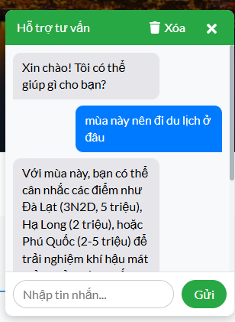

Test Case ID | Mô tả | Quy trình | Điều kiện tiên quyểt | Kết quả mong đợi | Kết quả thực tế | Kết quả |  |  |  |  |  | Chú thích
 |  |  |  |  |  | Vòng 1 |  |  | Vòng 2
 |  |  |  |  |  | Trạng thái | Ngày kiểm tra | Người kiểm tra | Trạng thái | Ngày kiểm tra | Người kiểm tra
GUI_SHOW Chatbot AI
GUI-CB01 | [Xóa] Button |  |  | - Text: White - Status: Enable | - Text: White - Status: Enable | Passed | 03/05/2025 | Thanh | Passed | 09/05/2025 | Thanh
GUI-CB02 | [ X ] Button |  |  | - Text: White - Status: Enable | - Text: White - Status: Enable | Passed | 03/05/2025 | Thanh | Passed | 09/05/2025 | Thanh
GUI-CB03 | [Nhập tin nhắn] Textbox |  |  | - Text: White - Status: Enable | - Text: White - Status: Enable | Passed | 03/05/2025 | Thanh | Passed | 09/05/2025 | Thanh
GUI-CB04 | [ Gửi ] Button |  |  | - Text: White - Status: Enable | - Text: White - Status: Enable | Passed | 03/05/2025 | Thanh | Passed | 09/05/2025 | Thanh
FUNCTION_SHOW Chatbot AI
FUNC-CB01 | Kiểm tra xem chatbot AI có trả lời đúng câu hỏi yêu cầu về du lịch | 1. Nhập câu hỏi về du lịch theo mùa 2. Nhấn nút [Gửi] |  | Chatbot AI sẽ phản hồi lại câu hỏi và tư vấn nên đi du lịch ở đâu | Chatbot AI sẽ phản hồi lại câu hỏi và tư vấn nên đi du lịch ở đâu | Passed | 03/05/2025 | Thanh | Passed | 09/05/2025 | Thanh
FUNC-CB02 | Kiểm tra xem chatbot AI có trả lời về vấn đề khác ngoài du lịch không | 1. Nhập câu hỏi phép tính 1+1 bằng mấy 2. Nhấn nút [Gửi] |  | Chatbot AI sẽ không phản hồi lại câu hỏi phép tính AI sẽ trả lời xoay quanh vấn đề du lịch | Chatbot AI sẽ không phản hồi lại câu hỏi phép tính AI sẽ trả lời xoay quanh vấn đề du lịch | Passed | 03/05/2025 | Thanh | Passed | 09/05/2025 | Thanh
FUNC-CB03 | Kiểm tra định dạng ngày nhập vào | 1. Nhập vào đường link 2. Nhấn nút [Gửi] |  | Chatbot AI trả lời là chỉ hỗ trợ về du lịch không hỗ trợ những thứ ngoài du lịch | Chatbot AI trả lời là chỉ hỗ trợ về du lịch không hỗ trợ những thứ ngoài du lịch | Passed | 03/05/2025 | Thanh | Passed | 09/05/2025 | Thanh

Thanh toán
Project Name | XÂY DỰNG WEBSITE GOTRAVEL – NỀN TẢNG ĐẶT VÉ DU LỊCH TRỰC TUYẾN, TÍCH HỢP AI GỢI Ý ĐIỂM ĐẾN THEO MÙA VÀ THANH TOÁN VNPAY
Module Code | Thanh toán
 | Hoàn thành | Lỗi | Chưa kiểm tra | Bị chặn | Tổng lần kiểm tra
Round 1 | 15 | 0 | 0 | 0 | 15
Round 2 | 15 | 0 | 0 | 0 | 15
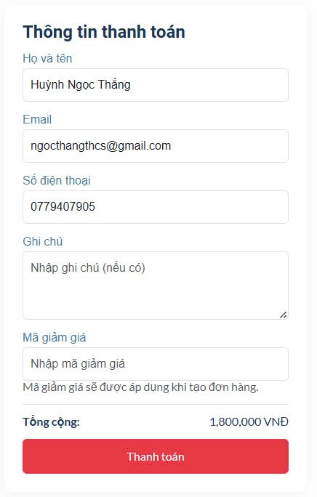
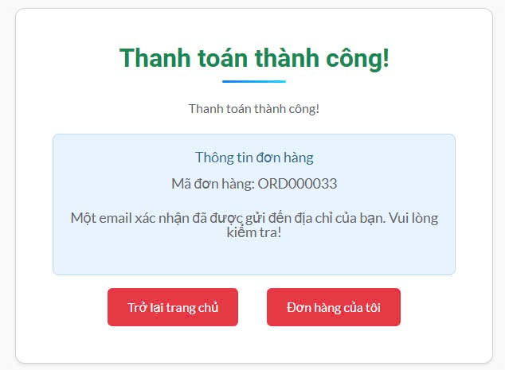
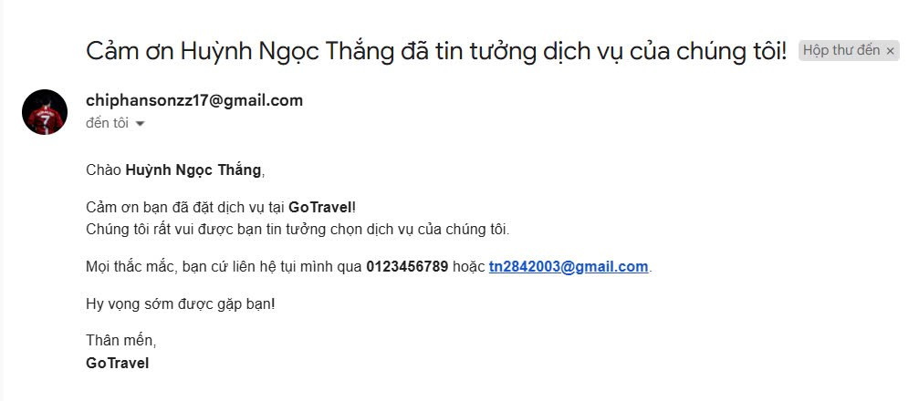

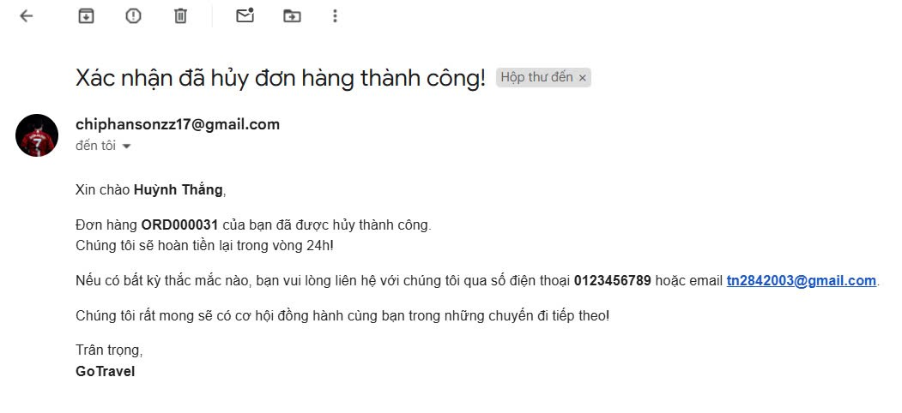

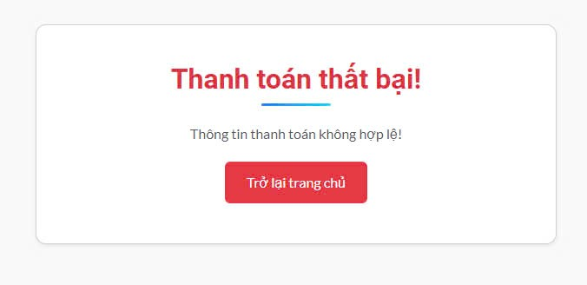

Test Case ID | Mô tả | Quy trình | Điều kiện tiên quyết | Kết quả mong đợi | Kết quả thực tế | Kết quả |  |  |  |  |  | Chú thích
 |  |  |  |  |  | Vòng 1 |  |  | Vòng 2
 |  |  |  |  |  | Trạng thái | Ngày kiểm tra | Người kiểm tra | Trạng thái | Ngày kiểm tra | Người kiểm tra
GUI_SHOW Thanh toán
GUI - TT01 | [Họ và tên] Textbox |  | Đăng nhập thành công vào hệ thống | - Text: Black - Status: Enable | - Text: Black - Status: Enable | Passed | 13/04/2025 | Thanh | Passed | 15/04/2025 | Thanh
GUI - TT02 | [Email] Textbox |  | Đăng nhập thành công vào hệ thống | - Text: Black - Status: Enable | - Text: Black - Status: Enable | Passed | 13/04/2025 | Thanh | Passed | 15/04/2025 | Thanh
GUI - TT03 | [Số điện thoại] Textbox |  | Đăng nhập thành công vào hệ thống | - Text: Black - Status: Enable | - Text: Black - Status: Enable | Passed | 13/04/2025 | Thanh | Passed | 15/04/2025 | Thanh
GUI - TT04 | [Ghi chú] Textbox |  | Đăng nhập thành công vào hệ thống | - Text: Black - Status: Enable | - Text: Black - Status: Enable | Passed | 13/04/2025 | Thanh | Passed | 15/04/2025 | Thanh
GUI - TT05 | [Mã giảm giá] Textbox |  | Đăng nhập thành công vào hệ thống | - Text: Black - Status: Enable | - Text: Black - Status: Enable | Passed | 13/04/2025 | Thanh | Passed | 15/04/2025 | Thanh
GUI - TT06 | [Trở về trang chủ " thành công "] Button |  | Đăng nhập thành công vào hệ thống | - Text: white - Status: Enable | - Text: white - Status: Enable | Passed | 13/04/2025 | Thanh | Passed | 15/04/2025 | Thanh
GUI - TT07 | [Đơn hàng của tôi] Button |  | Đăng nhập thành công vào hệ thống | - Text: white - Status: Enable | - Text: white - Status: Enable | Passed | 13/04/2025 | Thanh | Passed | 15/04/2025 | Thanh
GUI - TT08 | [Trờ về trang chủ " thất bại "] Button |  | Đăng nhập thành công vào hệ thống | - Text: white - Status: Enable | - Text: white - Status: Enable | Passed | 13/04/2025 | Thanh | Passed | 15/04/2025 | Thanh
GUI - TT09 | [Thanh toán] Button |  | Đăng nhập thành công vào hệ thống | - Text: white - Status: Enable | - Text: white - Status: Enable | Passed | 13/04/2025 | Thanh | Passed | 15/04/2025 | Thanh
FUNCTION_SHOW Thêm Chức Vụ
FUNC-TT01 | Kiểm tra xem có đăng nhập được không | 1. Khởi động trang web. 2. Hiển thị trang chủ 3.Nhập tài khoản va mật khẩu 4. Nhấn đăng nhập | Đăng nhập thành công vào hệ thống | Hiển thị trang chủ | Hiển thị trang chủ | Passed | 13/04/2025 | Thanh | Passed | 15/04/2025 | Thanh
FUNC-TT02 | Kiểm tra xem có thanh toán được không | 1. Khởi động trang web. 2. Hiển thị trang chủ. 3 .Nhấn vào "giỏ hàng " 4. Nhập " họ và tên", "số điện thoại " , "ghi chú"," mã giảm giá " 5.Nhấn nút " thanh toán " | Đăng nhập thành công vào hệ thống | Hệ thống hiển thị giao diện thanh toán | Hệ thống hiển thị giao diện thanh toán | Passed | 13/04/2025 | Thanh | Passed | 15/04/2025 | Thanh
FUNC-TT03 | Kiểm tra xem không nhập họ và tên thì có thanh toán được không | 1. Khởi động trang web. 2. Hiển thị trang chủ. 3 .Nhấn vào "giỏ hàng " 4. Nhập " " , số điện thoại " , "ghi chú"," mã giảm giá " | Đăng nhập thành công vào hệ thống | Hệ thống hiển thị vui lòng nhập họ và tên | Hệ thống hiển thị vui lòng nhập họ và tên | Passed | 13/04/2025 | Thanh | Passed | 15/04/2025 | Thanh
FUNC-TT04 | Kiểm tra xem không nhập số điện thoại thì có thanh toán được không | 1. Khởi động trang web. 2. Hiển thị trang chủ. 3 .Nhấn vào "giỏ hàng " 4. Nhập " họ và tên", " " , "ghi chú"," mã giảm giá " | Đăng nhập thành công vào hệ thống | Hệ thống hiển thị vui lòng nhập số điện thoại | Hệ thống hiển thị vui lòng nhập số điện thoại | Passed | 13/04/2025 | Thanh | Passed | 15/04/2025 | Thanh
FUNC-TT05 | Kiểm tra xem thanh toán thành công không | 1. Khởi động trang web. 2. Hiển thị trang chủ. 3 .Nhấn vào "giỏ hàng " 4. Nhập " họ và tên", "số điện thoại " , "ghi chú"," mã giảm giá " 5.Nhấn nút " thanh toán " 6. Nhập thông tin ngân hàng để thanh toán | Đăng nhập thành công vào hệ thống | Hệ thống thông báo thanh toán thành công ( sẽ có email của hệ thống gửi về mail đã điền vào ) | Hệ thống thông báo thanh toán thành công ( sẽ có email của hệ thống gửi về mail đã điền vào ) | Passed | 13/04/2026 | Thanh | Passed | 15/04/2025 | Thanh
FUNC-TT06 | Kiểm tra xem thanh toán thất bại | 1. Khởi động trang web. 2. Hiển thị trang chủ. 3 .Nhấn vào "giỏ hàng " 4. Nhập " họ và tên", "số điện thoại " , "ghi chú"," mã giảm giá " 5.Nhấn nút " thanh toán " 6. Nhập thông tin ngân hàng để thanh toán | Đăng nhập thành công vào hệ thống | Hệ thống thông báo thanh toán thất bại ( sẽ có email của hệ thống gửi về mail đã điền vào ) | Hệ thống thông báo thanh toán thất bại ( sẽ có email của hệ thống gửi về mail đã điền vào ) | Passed | 13/04/2027 | Thanh | Passed | 15/04/2025 | Thanh

Đăng nhập admin
Module Name | XÂY DỰNG WEBSITE GOTRAVEL – NỀN TẢNG ĐẶT VÉ DU LỊCH TRỰC TUYẾN, TÍCH HỢP AI GỢI Ý ĐIỂM ĐẾN THEO MÙA VÀ THANH TOÁN VNPAY
Module Code | Đăng nhập admin
 | Hoàn thành | Lỗi | Chưa kiểm tra | Bị chặn | Tổng lần kiểm tra
Round 1 | 8 | 0 | 0 | 0 | 8
Round 2 | 5 | 0 | 0 | 0 | 5
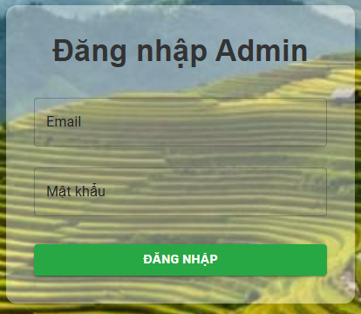

Test Case ID | Mô tả | Quy trình | Điều kiện tiên quyết | Kết quả mong đợi | Kết quả thực tế | Kết quả |  |  |  |  |  | Chú thích
 |  |  |  |  |  | Vòng 1 |  |  | Vòng 2
 |  |  |  |  |  | Trạng thái | Ngày kiểm tra | Người kiểm tra | Trạng thái | Ngày kiểm tra | Người kiểm tra
GUI_SHOW Đăng nhập Admin
GUI - DNA01 | [Email] Textbox |  | Truy cập vào hệ thống | - Text: Black - Status: Enable | - Text: Black - Status: Enable | Passed | 03/05/2025 | Thanh
GUI - DNA02 | [Mật khẩu] Textbox |  | Truy cập vào hệ thống | - Text: Black - Status: Enable | - Text: Black - Status: Enable | Passed | 03/05/2025 | Thanh
GUI - DNA03 | [Đăng nhập] Button |  | Truy cập vào hệ thống | - Text: White - Status: Enable | - Text: Black - Status: Enable | Passed | 03/05/2025 | Thanh

FUNCTION_SHOW Đăng nhập Admin
FUNC-DNA01 | Đăng nhập thành công vào trang admin | 1. Nhập email và password của admin 2. Click "Đăng nhập". | Truy cập vào hệ thống | Đi đến trang thống kê | Đi đến trang thống kê | Passed | 03/05/2025 | Thanh | Passed | 09/05/2025 | Thanh
FUNC-DNA02 | Đăng nhập thất bại khi điền sai Email hoặc Password | 1. Nhập email hoặc password sai 2. Click "Đăng nhập". | Truy cập vào hệ thống | Hệ thống thông báo lỗi : "Đăng nhập thất bại vui lòng thử lại !" | Hệ thống thông báo lỗi : "Đăng nhập thất bại vui lòng thử lại !" | Passed | 03/05/2025 | Thanh | Passed | 09/05/2025 | Thanh
FUNC-DNA03 | Để trống trường "Mật khẩu". | 1 .Nhập email 2. Không nhập dữ liệu trường "Mật khẩu". 3. Click "Đăng nhập". | Truy cập vào hệ thống | Thông báo lỗi : "Đăng nhập thất bại vui lòng thử lại !" | Thông báo lỗi : "Đăng nhập thất bại vui lòng thử lại !" | Passed | 03/05/2025 | Thanh | Passed | 09/05/2025 | Thanh
FUNC-DNA04 | Để trống trường "Email" | 1. Để trông trường email | Truy cập vào hệ thống | Hệ thống thông báo lỗi : "Đăng nhập thất bại vui lòng thử lại !". | Hệ thống thông báo lỗi : "Đăng nhập thất bại vui lòng thử lại !". | Passed | 03/05/2025 | Thanh | Passed | 09/05/2025 | Thanh
FUNC-DNA05 | Để trống tất cả các trường dữ liêu | 1 .Không nhập use name 2. Không nhập dữ liệu trường "Mật khẩu". 3. Click "Đăng nhập". | Truy cập vào hệ thống | Hệ thống thông báo :" Đăng nhập thất bại vui lòng thử lại! " | Hệ thống thông báo :" Đăng nhập thất bại vui lòng thử lại !" | Passed | 03/05/2025 | Thanh | Passed | 09/05/2025 | Thanh

Quản lý tài khoản admin
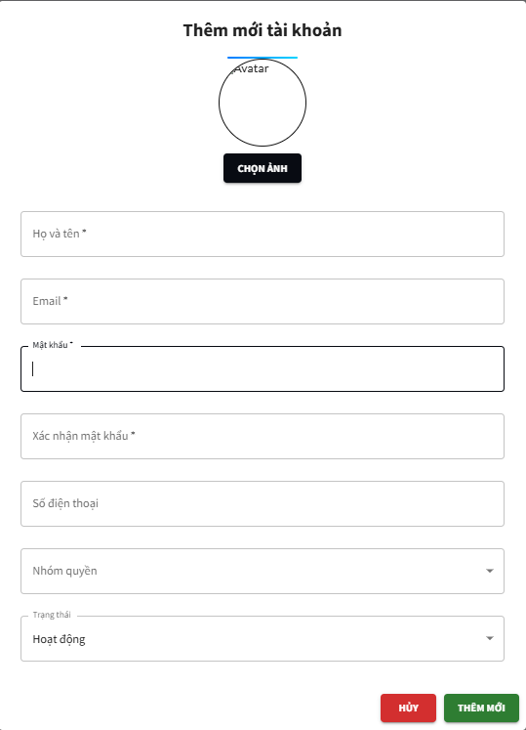
Project Name | XÂY DỰNG WEBSITE GOTRAVEL – NỀN TẢNG ĐẶT VÉ DU LỊCH TRỰC TUYẾN, TÍCH HỢP AI GỢI Ý ĐIỂM ĐẾN THEO MÙA VÀ THANH TOÁN VNPAY
Module Code | Quản lý tài khoản admin
 | Hoàn thành | Lỗi | Chưa kiểm tra | Bị chặn | Tổng lần kiểm tra
Round 1 | 30 |  |  |  | 30
Round 2 | 30 |  |  |  | 30
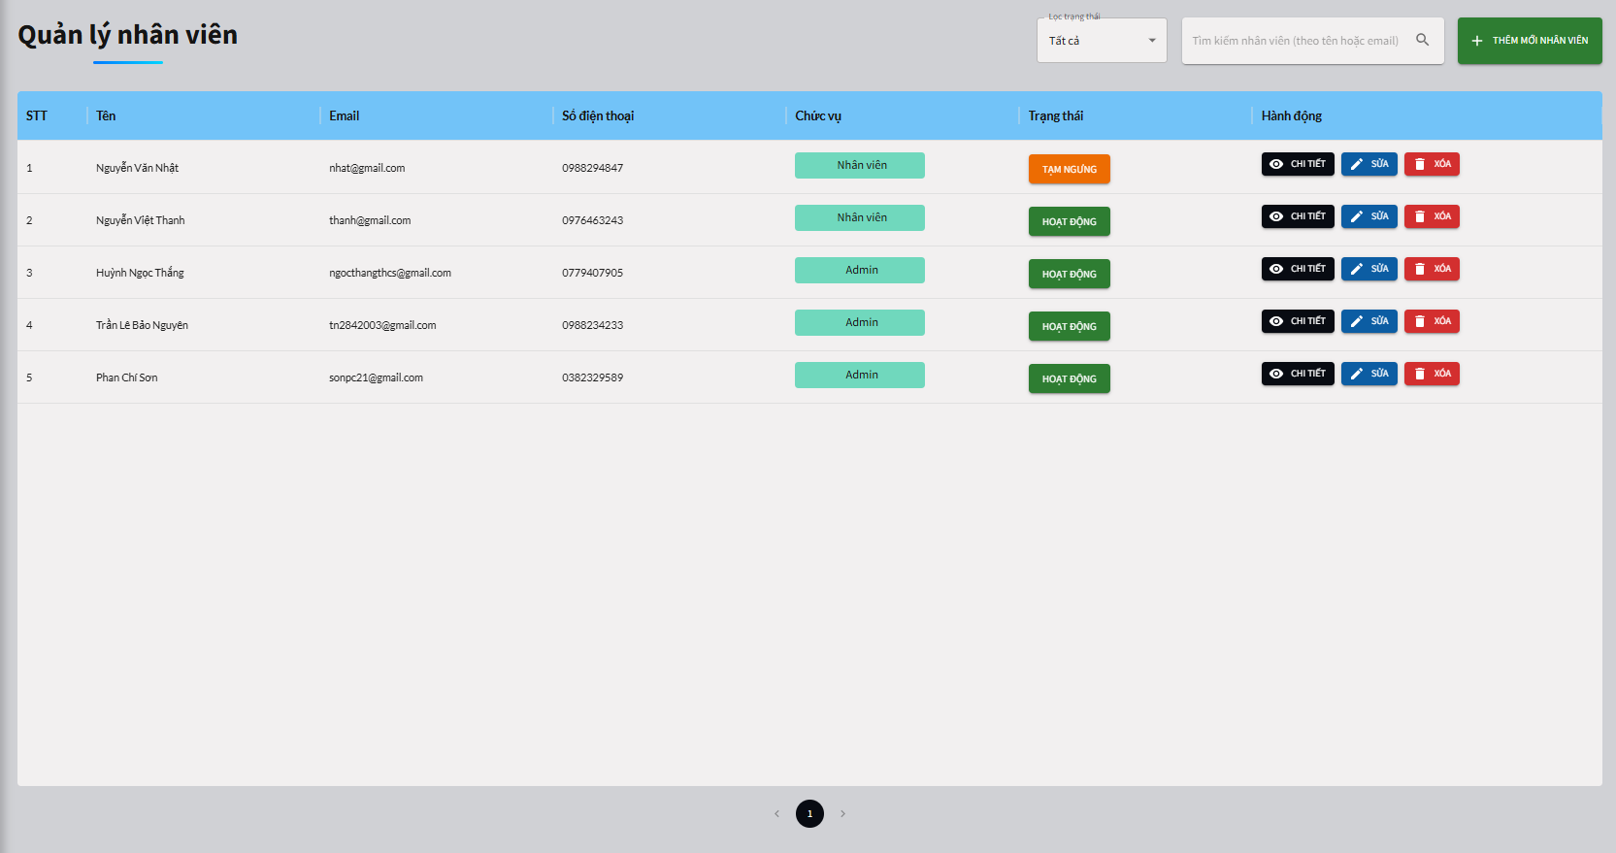

Test Case ID | Mô tả | Quy trình | Điều kiện tiên quyết | Kết quả mong đợi | Kết quả thực tế | Kết quả |  |  |  |  |  | Chú thích
 |  |  |  |  |  | Vòng 1 |  |  | Vòng 2
 |  |  |  |  |  | Trạng thái | Ngày kiểm tra | Người kiểm tra | Trạng thái | Ngày kiểm tra | Người kiểm tra
GUI_SHOW Quản lý tài khoản admin
GUI - TKA01 | [Lọc trạng thái] Dropdown |  | Đăng nhập thành công vào hệ thống | -Label : black -Status : enable | -Label : black -Status : enable | Passed | 03/05/2025 | Thanh | Passed | 09/05/2025 | Thanh
GUI - TKA02 | [Tìm kiếm ] Textbox |  | Đăng nhập thành công vào hệ thống | -Label : black -Status : enable | -Label : black -Status : enable | Passed | 03/05/2025 | Thanh | Passed | 09/05/2025 | Thanh
GUI - TKA03 | [Thêm mới nhân viên ] Button |  | Đăng nhập thành công vào hệ thống | -Label : white -Status : enable | -Label : white -Status : enable | Passed | 03/05/2025 | Thanh | Passed | 09/05/2025 | Thanh
GUI - TKA04 | [Họ và tên ] Textbox |  | Đăng nhập thành công vào hệ thống | -Label : black -Status : enable | -Label : black -Status : enable | Passed | 03/05/2025 | Thanh | Passed | 09/05/2025 | Thanh
GUI - TKA05 | [Email ] Textbox |  | Đăng nhập thành công vào hệ thống | -Label : black -Status : enable | -Label : black -Status : enable | Passed | 03/05/2025 | Thanh | Passed | 09/05/2025 | Thanh
GUI - TKA06 | [Mật khẩu ] Textbox |  | Đăng nhập thành công vào hệ thống | -Label : black -Status : enable | -Label : black -Status : enable | Passed | 03/05/2025 | Thanh | Passed | 09/05/2025 | Thanh
GUI - TKA07 | [Xác nhận mật khẩu ] Textbox |  | Đăng nhập thành công vào hệ thống | -Label : black -Status : enable | -Label : black -Status : enable | Passed | 03/05/2025 | Thanh | Passed | 09/05/2025 | Thanh
GUI - TKA08 | [Số điện thoại ] Textbox |  | Đăng nhập thành công vào hệ thống | -Label : black -Status : enable | -Label : black -Status : enable | Passed | 03/05/2025 | Thanh | Passed | 09/05/2025 | Thanh
GUI - TKA09 | [Nhóm quyền] Dropdown |  | Đăng nhập thành công vào hệ thống | -Label : black -Status : enable | -Label : black -Status : enable | Passed | 03/05/2025 | Thanh | Passed | 09/05/2025 | Thanh
GUI - TKA10 | [Trạng thái ] Dropdown |  | Đăng nhập thành công vào hệ thống | -Label : black -Status : enable | -Label : black -Status : enable | Passed | 03/05/2025 | Thanh | Passed | 09/05/2025 | Thanh
GUI - TKA11 | [ Hủy ] Button |  | Đăng nhập thành công vào hệ thống | -Label : white -Status : enable | -Label : white -Status : enable | Passed | 03/05/2025 | Thanh | Passed | 09/05/2025 | Thanh
GUI - TKA12 | [ Thêm mới ] Button |  | Đăng nhập thành công vào hệ thống | -Label : white -Status : enable | -Label : white -Status : enable | Passed | 03/05/2025 | Thanh | Passed | 09/05/2025 | Thanh
GUI - TKA13 | [Trạng thái tài khoản ] Button |  | Đăng nhập thành công vào hệ thống | -Label : white -Status : enable | -Label : white -Status : enable | Passed | 03/05/2025 | Thanh | Passed | 09/05/2025 | Thanh
GUI - TKA14 | [Chi tiết tài khoản ] Button |  | Đăng nhập thành công vào hệ thống | -Label : white -Status : enable | -Label : white -Status : enable | Passed | 03/05/2025 | Thanh | Passed | 09/05/2025 | Thanh
GUI - TKA15 | [Sửa ] Button |  | Đăng nhập thành công vào hệ thống | -Label : white -Status : enable | -Label : white -Status : enable | Passed | 03/05/2025 | Thanh | Passed | 09/05/2025 | Thanh
GUI - TKA16 | [Xóa] Button |  | Đăng nhập thành công vào hệ thống | -Label : white -Status : enable | -Label : white -Status : enable | Passed | 03/05/2025 | Thanh | Passed | 09/05/2025 | Thanh
FUNCTION_SHOW Quản lý tài khoản admin
FUNC-TKA01 | Đăng nhập vào trang admin chuyển qua quản lý tài khoản admin | 1. Truy cập vào trang web 2. Chuyển qua trang đăng nhập admin 3. Đăng nhập vào admin và chuyển qua trang quản ly tài khoản admin | Đăng nhập thành công vào hệ thống | Hiển thị trang quản lý tài khoản admin | Hiển thị trang quản lý tài khoản admin | Passed | 03/05/2025 | Thanh | Passed | 09/05/2025 | Thanh
FUNC-TKA02 | Kiểm tra xem có lọc trạng thái được không | 1. Khởi động trang web. 2. Chuyển qua trang đăng nhập admin 3. Đăng nhập vào admin và chuyển qua trang quản lý tài khoản admin 4. Nhấn vào lọc trạng thái | Đăng nhập thành công vào hệ thống | Hiển thị ra các khách sạn đã lọc các trạng thái | Hiển thị ra các khách sạn đã lọc các trạng thái | Passed | 03/05/2025 | Thanh | Passed | 09/05/2025 | Thanh
FUNC-TKA03 | Kiểm tra xem có tìm kiếm được không | 1. Khởi động trang web. 2. Chuyển qua trang đăng nhập admin 3. Đăng nhập vào admin và chuyển qua trang quản lý tài khoản admin 4. Nhập vào tìm kiếm | Đăng nhập thành công vào hệ thống | Hiển thị khách sạn tìm kiếm | Hiển thị khách sạn tìm kiếm | Passed | 03/05/2025 | Thanh | Passed | 09/05/2025 | Thanh
FUNC-TKA04 | Kiểm tra xem có thêm mới nhân viên được không | 1. Khởi động trang web. 2. Chuyển qua trang đăng nhập admin 3. Đăng nhập vào admin và chuyển qua trang quản lý tài khoản admin 4. Nhấn vào "thêm mới admin " 5. Nhập "họ và tên " , "email" , " mật khẩu " , " xác nhận mật khẩu " , " số điện thoại " , chọn " nhóm quyền " 6. Nhấn " thêm mới " | Đăng nhập thành công vào hệ thống | Hệ thống thông báo thêm tài khoản thành cồng | Hệ thống thông báo thêm tài khoản thành cồng | Passed | 03/05/2025 | Thanh | Passed | 09/05/2025 | Thanh
FUNC-TKA05 | Kiểm tra xem thêm mới nhân viên nhưng không nhập " họ và tên " có được không | 1. Khởi động trang web. 2. Chuyển qua trang đăng nhập admin 3. Đăng nhập vào admin và chuyển qua trang quản lý tài khoản admin 4. Nhấn vào "thêm mới admin " 5. Nhập " " , "email" , " mật khẩu " , " xác nhận mật khẩu " , " số điện thoại " , chọn " nhóm quyền " 6. Nhấn " thêm mới " | Đăng nhập thành công vào hệ thống | Hệ thống hiển thị vui lòng nhập họ tên | Hệ thống hiển thị vui lòng nhập họ tên | Passed | 03/05/2025 | Thanh | Passed | 09/05/2025 | Thanh
FUNC-TKA06 | Kiểm tra xem thêm mới nhân viên nhưng không nhập " email " có được không | 1. Khởi động trang web. 2. Chuyển qua trang đăng nhập admin 3. Đăng nhập vào admin và chuyển qua trang quản lý tài khoản admin 4. Nhấn vào "thêm mới admin " 5. Nhập "họ và tên " , "" , " mật khẩu " , " xác nhận mật khẩu " , " số điện thoại " , chọn " nhóm quyền " 6. Nhấn " thêm mới " | Đăng nhập thành công vào hệ thống | Hệ thống hiển thị vui lòng nhập email hợp lệ | Hệ thống hiển thị vui lòng nhập email hợp lệ | Passed | 03/05/2025 | Thanh | Passed | 09/05/2025 | Thanh
FUNC-TKA07 | Kiểm tra xem thêm mới nhân viên nhưng không nhập " mật khẩu " có được không | 1. Khởi động trang web. 2. Chuyển qua trang đăng nhập admin 3. Đăng nhập vào admin và chuyển qua trang quản lý tài khoản admin 4. Nhấn vào "thêm mới admin " 5. Nhập "họ và tên " , "email" , " " , " xác nhận mật khẩu " , " số điện thoại " , chọn " nhóm quyền " 6. Nhấn " thêm mới " | Đăng nhập thành công vào hệ thống | Hệ thống hiển thị vui lòng nhập mật khẩu | Hệ thống hiển thị vui lòng nhập mật khẩu | Passed | 03/05/2025 | Thanh | Passed | 09/05/2025 | Thanh
FUNC-TKA08 | Kiểm tra xem thêm mới nhân viên nhưng không nhập " xác nhận mật khẩu " có được không | 1. Khởi động trang web. 2. Chuyển qua trang đăng nhập admin 3. Đăng nhập vào admin và chuyển qua trang quản lý tài khoản admin 4. Nhấn vào "thêm mới admin " 5. Nhập "họ và tên " , "email" , " mật khẩu " , " " , " số điện thoại " , chọn " nhóm quyền " 6. Nhấn " thêm mới " | Đăng nhập thành công vào hệ thống | Hệ thống hiển thị vui lòng nhập xác nhận mật khẩu | Hệ thống hiển thị vui lòng nhập xác nhận mật khẩu | Passed | 03/05/2025 | Thanh | Passed | 09/05/2025 | Thanh
FUNC-TKA09 | Kiểm tra xem thêm mới nhân viên nhưng không nhập " số điện thoại " có được không | 1. Khởi động trang web. 2. Chuyển qua trang đăng nhập admin 3. Đăng nhập vào admin và chuyển qua trang quản lý tài khoản admin 4. Nhấn vào "thêm mới admin " 5. Nhập "họ và tên " , "email" , " mật khẩu " , " xác nhận mật khẩu " , " " , chọn " nhóm quyền " 6. Nhấn " thêm mới " | Đăng nhập thành công vào hệ thống | Hệ thống hiển thị vui lòng nhập số điện thoại | Hệ thống hiển thị vui lòng nhập số điện thoại | Passed | 03/05/2025 | Thanh | Passed | 09/05/2025 | Thanh
FUNC-TKA10 | Kiểm tra xem thêm mới nhân viên nhưng không chọn " nhóm quyển " có được không | 1. Khởi động trang web. 2. Chuyển qua trang đăng nhập admin 3. Đăng nhập vào admin và chuyển qua trang quản lý tài khoản admin 4. Nhấn vào "thêm mới admin " 5. Nhập "họ và tên " , "email" , " mật khẩu " , " xác nhận mật khẩu " , " số điện thoại " , chọn " " 6. Nhấn " thêm mới " | Đăng nhập thành công vào hệ thống | Hệ thống hiển thị vui lòng chọn nhóm quyền | Hệ thống hiển thị vui lòng chọn nhóm quyền | Passed | 03/05/2025 | Thanh | Passed | 09/05/2025 | Thanh
FUNC-TKA11 | Kiểm tra xem có chỉnh trạng thái của quản lý tài khoản được không | 1. Khởi động trang web. 2. Chuyển qua trang đăng nhập admin 3. Đăng nhập vào admin và chuyển qua trang quản lý tài khoản admin 4. Nhấn vào "Xem" 5.Nhấn vào trạng thái của tài khoản | Đăng nhập thành công vào hệ thống | Hiện thị thay đổi trạng thái thành công | Hiện thị thay đổi trạng thái thành công | Passed | 03/05/2025 | Thanh | Passed | 09/05/2025 | Thanh
FUNC-TKA12 | Kiểm tra xem có sửa thông tin của tài được không | 1. Khởi động trang web. 2. Chuyển qua trang đăng nhập admin 3. Đăng nhập vào admin và chuyển qua trang quản lý tài khoản admin 4. Nhấn vào "Sửa" 5.Nhập thông tin cần sửa 6.Nhấn "cập nhật " | Đăng nhập thành công vào hệ thống | Hệ thống thông báo cập nhật thành công | Hệ thống thông báo cập nhật thành công | Passed | 03/05/2025 | Thanh | Passed | 09/05/2025 | Thanh
FUNC-TKA13 | Kiểm tra xem có xóa tài khoản được không | 1. Khởi động trang web. 2. Chuyển qua trang đăng nhập admin 3. Đăng nhập vào admin và chuyển qua trang quản lý tài khoản admin 4. Nhấn vào "Xóa" 5.Nhâá "OK" để xác nhận xóa | Đăng nhập thành công vào hệ thống | Hệ thống thông báo xóa tài khoản thành công | Hệ thống thông báo xóa tài khoản thành công | Passed | 03/05/2025 | Thanh | Passed | 09/05/2025 | Thanh
FUNC-TKA14 | Kiểm tra xem có xem chi tiết tài khoản được không | 1. Khởi động trang web. 2. Chuyển qua trang đăng nhập admin 3. Đăng nhập vào admin và chuyển qua trang quản lý khách sạn 4. Nhấn vào "Chi tiết " | Đăng nhập thành công vào hệ thống | Hệ thống hiển thị chi tiết tài khoản thành công | Hệ thống hiển thị chi tiết tài khoản thành công | Passed | 03/05/2025 | Thanh | Passed | 09/05/2025 | Thanh

Quản lý tài khoản user
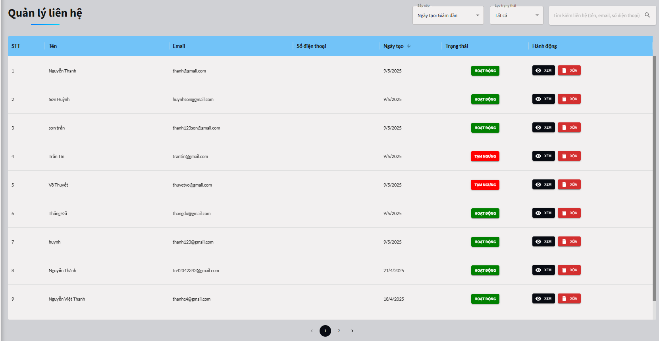
Project Name | XÂY DỰNG WEBSITE GOTRAVEL – NỀN TẢNG ĐẶT VÉ DU LỊCH TRỰC TUYẾN, TÍCH HỢP AI GỢI Ý ĐIỂM ĐẾN THEO MÙA VÀ THANH TOÁN VNPAY
Module Code | Quản lý tài khoản user
 | Hoàn thành | Lỗi | Chưa kiểm tra | Bị chặn | Tổng lần kiểm tra
Round 1 | 14 | 0 | 0 | 0 | 14
Round 2 | 14 | 0 | 0 | 0 | 14

Test Case ID | Mô tả | Quy trình | Điều kiện tiên quyết | Kết quả mong đợi | Kết quả thực tế | Kết quả |  |  |  |  |  | Chú thích
 |  |  |  |  |  | Vòng 1 |  |  | Vòng 2
 |  |  |  |  |  | Trạng thái | Ngày kiểm tra | Người kiểm tra | Trạng thái | Ngày kiểm tra | Người kiểm tra
GUI_SHOW Quản lý tài khoản user
GUI-TKU01 | [Sắp xếp ] Dropdown |  | Đăng nhập thành công vào hệ thống | -Label : black -Status : enable | -Label : black -Status : enable | Passed | 03/05/2025 | Thanh | Passed | 09/05/2025 | Thanh
GUI-TKU02 | [Lọc trạng thái] Dropdown |  | Đăng nhập thành công vào hệ thống | -Label : black -Status : enable | -Label : black -Status : enable | Passed | 03/05/2025 | Thanh | Passed | 09/05/2025 | Thanh
GUI-TKU03 | [Tìm kiếm liên hệ] Textbox |  | Đăng nhập thành công vào hệ thống | -Label : black -Status : enable | -Label : black -Status : enable | Passed | 03/05/2025 | Thanh | Passed | 09/05/2025 | Thanh
GUI-TKU04 | [Hoạt động] Button |  | Đăng nhập thành công vào hệ thống | -Label : black -Status : enable | -Label : black -Status : enable | Passed | 03/05/2025 | Thanh | Passed | 09/05/2025 | Thanh
GUI-TKU05 | [Xem] Button |  | Đăng nhập thành công vào hệ thống | - Text: White - Status: Enable | - Text: White - Status: Enable | Passed | 03/05/2025 | Thanh | Passed | 09/05/2025 | Thanh
GUI-TKU06 | [Xóa]Button |  | Đăng nhập thành công vào hệ thống | - Text: White - Status: Enable | - Text: White - Status: Enable | Passed | 03/05/2025 | Thanh | Passed | 09/05/2025 | Thanh
FUNCTION_SHOW Quản lý tài khoản user
FUNC-TKU01 | Đăng nhập vào trang admin chuyển qua quản ly khách hàng | 1. Truy cập vào trang web 2. Chuyển qua trang đăng nhập admin 3. Đăng nhập vào admin và chuyển qua trang quản lý khách hàng | Đăng nhập thành công vào hệ thống | Hiển thị trang quản lý khách hàng | Hiển thị trang quản lý khách hàng | Passed | 03/05/2025 | Thanh | Passed | 09/05/2025 | Thanh
FUNC-TKU02 | Kiểm tra tìm khách | 1. Khởi động trang web. 2. Truy cập vào trang admin 3.Chọn quản lý khách hàng 4. Click và nhập tìm khách hàng | Khách hàng phaỉ tồn tài trong hệ thống | Hệ thống hiển thị tên khách hàng đã nhập | Hệ thống hiển thị tên khách hàng đã nhập | Passed | 03/05/2025 | Thanh | Passed | 09/05/2025 | Thanh
FUNC-TKU03 | Kiểm tra xem có chỉnh trạng thái tài khoản được không | 1. Khởi động trang web. 2. Truy cập vào trang admin 3.Chọn quản lý khách hàng 4. Click vào ô hoạt động | Khách hàng phaỉ tồn tài trong hệ thống | Hiện thị thay đổi trạng thái thành công | Hiện thị thay đổi trạng thái thành công | Passed | 03/05/2025 | Thanh |  | 09/05/2025 | Thanh
FUNC-TKU04 | Kiểm tra xem thông tin khách hàng | 1. Khởi động trang web. 2. Truy cập vào trang admin 3.Chọn quản lý khách hàng 4. Click vào xem | Khách hàng phaỉ tồn tài trong hệ thống | Hệ thông hiển thị thông tin khách hàng | Hệ thông hiển thị thông tin khách hàng | Passed | 03/05/2025 | Thanh | Passed | 09/05/2025 | Thanh
FUNC-TKU05 | Kiểm tra xoá thông tin khách hàng | 1. Khởi động trang web. 2. Truy cập vào trang admin 3.Chọn quản lý khách hàng 4. Nhấn vào nút "xóa" 5.Chọn nút "xóa " để hoàn tất xóa thông tin khách hàng | Khách hàng phaỉ tồn tài trong hệ thống | Hệ thông hiển thị thông báo đã xóa khách hàng thành công | Hệ thông hiển thị thông báo đã xóa khách hàng thành công | Passed | 03/05/2025 | Thanh | Passed | 09/05/2025 | Thanh
FUNC-TKU06 | Kiểm tra xem có sắp xếp được không | 1. Khởi động trang web. 2. Chuyển qua trang đăng nhập admin 3. Đăng nhập vào admin và chuyển qua trang quản lý tài khoản khách hàng 4. Nhấn vào sắp xếp để chọn mục cần sắp xếp | Đăng nhập thành công vào hệ thống | Hiển thị ra danh sách đã sắp xếp | Hiển thị ra danh sách đã sắp xếp | Passed | 03/05/2025 | Thanh | Passed | 09/05/2025 | Thanh
FUNC-TKU07 | Kiểm tra xem có lọc trạng thái được không | 1. Khởi động trang web. 2. Chuyển qua trang đăng nhập admin 3. Đăng nhập vào admin và chuyển qua trang quản lý khách hàng 4. Nhấn vào lọc trạng thái | Đăng nhập thành công vào hệ thống | Hiển thị ra các tour đã lọc các trạng thái | Hiển thị ra các tour đã lọc các trạng thái | Passed | 03/05/2025 | Thanh | Passed | 09/05/2025 | Thanh
FUNC-TKU08 | Kiểm tra xem có tìm kiếm được không | 1. Khởi động trang web. 2. Chuyển qua trang đăng nhập admin 3. Đăng nhập vào admin và chuyển qua trang quản lý tour 4. Nhập vào tên khách hàng | Đăng nhập thành công vào hệ thống | Hiện thị ra các tour theo tiêu đề đã nhập | Hiện thị ra các tour theo tiêu đề đã nhập | Passed | 03/05/2025 | Thanh | Passed | 09/05/2025 | Thanh

Quản lý tour
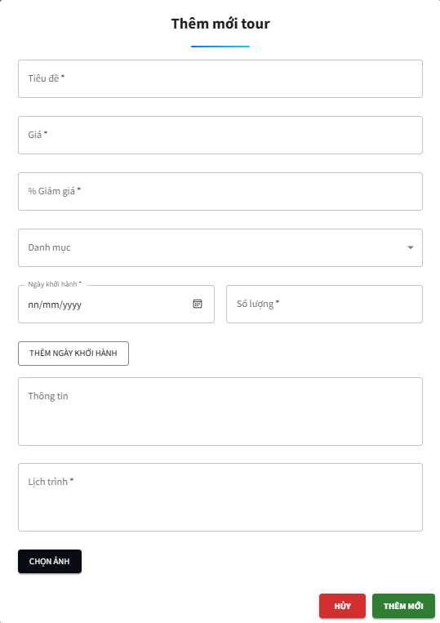
Project Name | XÂY DỰNG WEBSITE GOTRAVEL – NỀN TẢNG ĐẶT VÉ DU LỊCH TRỰC TUYẾN, TÍCH HỢP AI GỢI Ý ĐIỂM ĐẾN THEO MÙA VÀ THANH TOÁN VNPAY
Module Code | Quản lý tour
 | Hoàn thành | Lỗi | Chưa kiểm tra | Bị chặn | Tổng lần kiểm tra
Round 1 | 36 |  |  |  | 36
Round 2 | 16 |  |  |  | 16
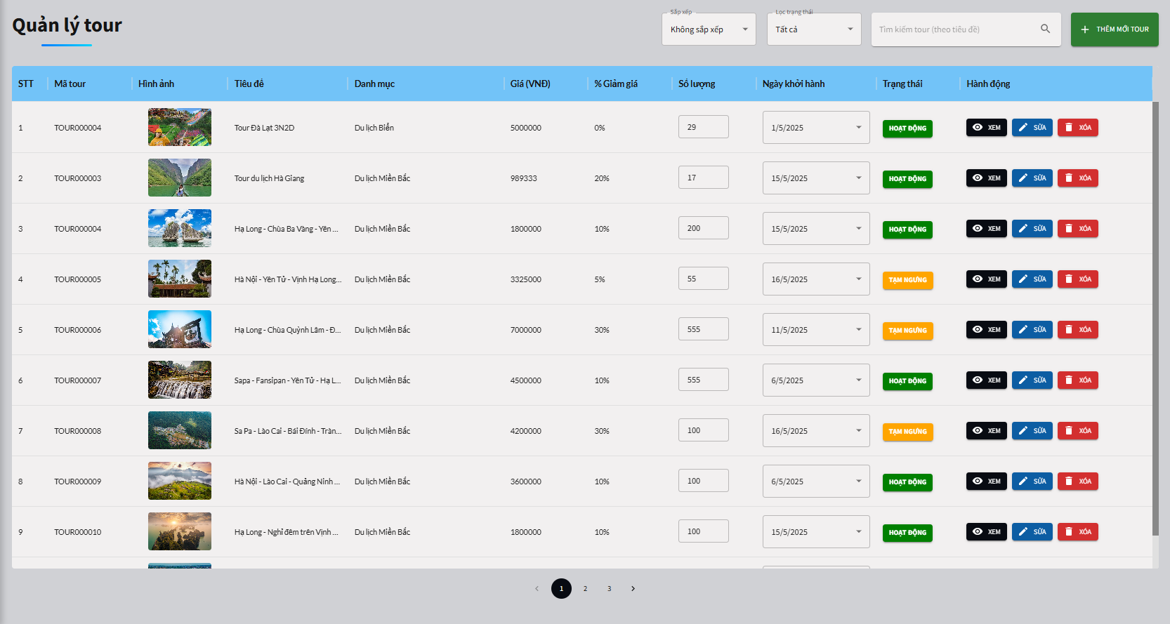

Test Case ID | Mô tả | Quy trình | Điều kiện tiên quyết | Kết quả mong đợi | Kết quả thực tế | Kết quả |  |  |  |  |  | Chú thích
 |  |  |  |  |  | Vòng 1 |  |  | Vòng 2
 |  |  |  |  |  | Trạng thái | Ngày kiểm tra | Người kiểm tra | Trạng thái | Ngày kiểm tra | Người kiểm tra
GUI_SHOW Quản lý tour
GUI - QLT01 | [Sắp xếp ] Dropdown |  | Truy cập vào hệ thống | -Label : black -Status : enable | -Label : black -Status : enable | Passed | 03/05/2025 | Thanh
GUI - QLT02 | [Lọc trạng thái] Dropdown |  | Truy cập vào hệ thống | -Label : black -Status : enable | -Label : black -Status : enable | Passed | 03/05/2025 | Thanh
GUI - QLT03 | [Tìm kiếm ] Textbox |  | Truy cập vào hệ thống | -Label : black -Status : enable | -Label : black -Status : enable | Passed | 03/05/2025 | Thanh
GUI - QLT04 | [Thêm mới tour ] Button |  | Truy cập vào hệ thống | -Label : black -Status : enable | -Label : black -Status : enable | Passed | 03/05/2025 | Thanh
GUI - QLT05 | [Số lượng ] Spinner |  | Truy cập vào hệ thống | -Label : black -Status : enable | -Label : black -Status : enable | Passed | 03/05/2025 | Thanh
GUI - QLT06 | [Ngày khởi hành ] Dropdown |  | Truy cập vào hệ thống | -Label : black -Status : enable | -Label : black -Status : enable | Passed | 03/05/2025 | Thanh
GUI - QLT07 | [Sửa] Button |  | Truy cập vào hệ thống | -Label : black -Status : enable | -Label : black -Status : enable | Passed | 03/05/2025 | Thanh
GUI - QLT08 | [Xóa] Button |  | Truy cập vào hệ thống | -Label : black -Status : enable | -Label : black -Status : enable | Passed | 03/05/2025 | Thanh
GUI - QLT09 | [Tiêu đề ] Textbox |  | Truy cập vào hệ thống | -Label : black -Status : enable | -Label : black -Status : enable | Passed | 03/05/2025 | Thanh
GUI - QLT10 | [Giá ] Textbox |  | Truy cập vào hệ thống | -Label : black -Status : enable | -Label : black -Status : enable | Passed | 03/05/2025 | Thanh
GUI - QLT11 | [Giẩm giá] Textbox |  | Truy cập vào hệ thống | -Label : black -Status : enable | -Label : black -Status : enable | Passed | 03/05/2025 | Thanh
GUI - QLT12 | [Danh mục] Dropdown |  | Truy cập vào hệ thống | -Label : black -Status : enable | -Label : black -Status : enable | Passed | 03/05/2025 | Thanh
GUI - QLT13 | [Lịch] Datepicker |  | Truy cập vào hệ thống | -Label : black -Status : enable | -Label : black -Status : enable | Passed | 03/05/2025 | Thanh
GUI - QLT14 | [Số lương ] Textbox |  | Truy cập vào hệ thống | -Label : black -Status : enable | -Label : black -Status : enable | Passed | 03/05/2025 | Thanh
GUI - QLT15 | [Thêm mới ngày khởi hành ] Button |  | Truy cập vào hệ thống | -Label : black -Status : enable | -Label : black -Status : enable | Passed | 03/05/2025 | Thanh
GUI - QLT16 | [Thông tin ] Textbox |  | Truy cập vào hệ thống | -Label : black -Status : enable | -Label : black -Status : enable | Passed | 03/05/2025 | Thanh
GUI - QLT17 | [Lịch trinh ] Textbox |  | Truy cập vào hệ thống | -Label : black -Status : enable | -Label : black -Status : enable | Passed | 03/05/2025 | Thanh
GUI - QLT18 | [Chọn ảnh] Button |  | Truy cập vào hệ thống | - Text: White - Status: Enable | - Text: White - Status: Enable | Passed | 03/05/2025 | Thanh
GUI - QLT19 | [Hủy ] Button |  | Truy cập vào hệ thống | - Text: White - Status: Enable | - Text: White - Status: Enable | Passed | 03/05/2025 | Thanh
GUI - QLT20 | [Thêm mới] Button |  | Truy cập vào hệ thống | - Text: White - Status: Enable | - Text: White - Status: Enable | Passed | 03/05/2025 | Thanh
FUNCTION_SHOW Quản lý tour
FUNC- QLT01 | Đăng nhập vào trang admin chuyển qua quản lý tour | 1. Truy cập vào trang web 2. Chuyển qua trang đăng nhập admin 3. Đăng nhập vào admin và chuyển qua trang quản lý tour | Đăng nhập thành công vào hệ thống | Hiển thị trang quản lý tour | Hiển thị trang quản lý tour | Passed | 03/05/2025 | Thanh | Passed | 09/05/2025 | Thanh
FUNC- QLT02 | Kiểm tra xem có sắp xếp được không | 1. Khởi động trang web. 2. Chuyển qua trang đăng nhập admin 3. Đăng nhập vào admin và chuyển qua trang quản lý tour 4. Nhấn vào sắp xếp để chọn mục cần sắp xếp | Đăng nhập thành công vào hệ thống | Hiển thị ra danh sách đã sắp xếp | Hiển thị ra danh sách đã sắp xếp | Passed | 03/05/2025 | Thanh | Passed | 09/05/2025 | Thanh
FUNC- QLT03 | Kiểm tra xem có lọc trạng thái được không | 1. Khởi động trang web. 2. Chuyển qua trang đăng nhập admin 3. Đăng nhập vào admin và chuyển qua trang quản lý tour 4. Nhấn vào lọc trạng thái | Đăng nhập thành công vào hệ thống | Hiển thị ra các tour đã lọc các trạng thái | Hiển thị ra các tour đã lọc các trạng thái | Passed | 03/05/2025 | Thanh | Passed | 09/05/2025 | Thanh
FUNC- QLT04 | Kiểm tra xem có tìm kiếm được không | 1. Khởi động trang web. 2. Chuyển qua trang đăng nhập admin 3. Đăng nhập vào admin và chuyển qua trang quản lý tour 4. Nhập vào tên tour | Đăng nhập thành công vào hệ thống | Hiện thị ra các tour theo tiêu đề đã nhập | Hiện thị ra các tour theo tiêu đề đã nhập | Passed | 03/05/2025 | Thanh | Passed | 09/05/2025 | Thanh
FUNC- QLT05 | Kiểm tra xem có thêm tour được không | 1. Khởi động trang web. 2. Chuyển qua trang đăng nhập admin 3. Đăng nhập vào admin và chuyển qua trang quản lý tour 4. Nhấn vào thêm mới tour 5. Nhập" tiêu đề tour ", "giá ", "giảm giá" , "danh mục" ," ngày khỏi hành" , "số lượng" , "thông tin" ,"lịch trình" | Đăng nhập thành công vào hệ thống | Hiển thị đã thêm tour mới thành công | Hiển thị đã thêm tour mới thành công | Passed | 03/05/2025 | Thanh | Passed | 09/05/2025 | Thanh
FUNC- QLT06 | Kiểm tra thêm tour nhưng không nhập "tiêu đề tour " có được không | 1. Khởi động trang web. 2. Chuyển qua trang đăng nhập admin 3. Đăng nhập vào admin và chuyển qua trang quản lý tour 4. Nhấn vào thêm mới tour 5. Nhập" ", "giá ", "giảm giá" , "danh mục" ," ngày khỏi hành" , "số lượng" , "thông tin" ,"lịch trình" | Đăng nhập thành công vào hệ thống | Hệ thống hiển thị vui lòng nhập đầy đủ thông tin | Hệ thống hiển thị vui lòng nhập đầy đủ thông tin | Passed | 03/05/2025 | Thanh | Passed | 09/05/2025 | Thanh
FUNC- QLT07 | Kiểm tra thêm tour nhưng không nhập "giá " có được không | 1. Khởi động trang web. 2. Chuyển qua trang đăng nhập admin 3. Đăng nhập vào admin và chuyển qua trang quản lý tour 4. Nhấn vào thêm mới tour 5. Nhập" tiêu đề tour ", " ", "giảm giá" , "danh mục" ," ngày khỏi hành" , "số lượng" , "thông tin" ,"lịch trình" | Đăng nhập thành công vào hệ thống | Hệ thống hiển thị vui lòng nhập đầy đủ thông tin | Hệ thống hiển thị vui lòng nhập đầy đủ thông tin | Passed | 03/05/2025 | Thanh | Passed | 09/05/2025 | Thanh
FUNC- QLT08 | Kiểm tra thêm tour nhưng không nhập "giảm giá " có được không | 1. Khởi động trang web. 2. Chuyển qua trang đăng nhập admin 3. Đăng nhập vào admin và chuyển qua trang quản lý tour 4. Nhấn vào thêm mới tour 5. Nhập" tiêu đề tour ", "giá ", "" , "danh mục" ," ngày khỏi hành" , "số lượng" , "thông tin" ,"lịch trình" | Đăng nhập thành công vào hệ thống | Hệ thống hiển thị vui lòng nhập đầy đủ thông tin | Hệ thống hiển thị vui lòng nhập đầy đủ thông tin | Passed | 03/05/2025 | Thanh | Passed | 09/05/2025 | Thanh
FUNC- QLT09 | Kiểm tra thêm tour nhưng không nhập "danh mục " có được không | 1. Khởi động trang web. 2. Chuyển qua trang đăng nhập admin 3. Đăng nhập vào admin và chuyển qua trang quản lý tour 4. Nhấn vào thêm mới tour 5. Nhập" tiêu đề tour ", "giá ", "giảm giá" , "" ," ngày khỏi hành" , "số lượng" , "thông tin" ,"lịch trình" | Đăng nhập thành công vào hệ thống | Hệ thống hiển thị vui lòng nhập đầy đủ thông tin | Hệ thống hiển thị vui lòng nhập đầy đủ thông tin | Passed | 03/05/2025 | Thanh | Passed | 09/05/2025 | Thanh
FUNC- QLT10 | Kiểm tra thêm tour nhưng không chọn "ngày khởi hành " có được không | 1. Khởi động trang web. 2. Chuyển qua trang đăng nhập admin 3. Đăng nhập vào admin và chuyển qua trang quản lý tour 4. Nhấn vào thêm mới tour 5. Nhập" tiêu đề tour ", "giá ", "giảm giá" , "danh mục" ," " , "số lượng" , "thông tin" ,"lịch trình" | Đăng nhập thành công vào hệ thống | Hệ thống hiển thị vui lòng nhập đầy đủ thông tin | Hệ thống hiển thị vui lòng nhập đầy đủ thông tin | Passed | 03/05/2025 | Thanh | Passed | 09/05/2025 | Thanh
FUNC- QLT11 | Kiểm tra thêm tour nhưng không nhập "số lượng " có được không | 1. Khởi động trang web. 2. Chuyển qua trang đăng nhập admin 3. Đăng nhập vào admin và chuyển qua trang quản lý tour 4. Nhấn vào thêm mới tour 5. Nhập" tiêu đề tour ", "giá ", "giảm giá" , "danh mục" ," ngày khỏi hành" , " " , "thông tin" ,"lịch trình" | Đăng nhập thành công vào hệ thống | Hệ thống hiển thị vui lòng nhập đầy đủ thông tin | Hệ thống hiển thị vui lòng nhập đầy đủ thông tin | Passed | 03/05/2025 | Thanh | Passed | 09/05/2025 | Thanh
FUNC- QLT12 | Kiểm tra thêm tour nhưng không nhập "thông tin " có được không | 1. Khởi động trang web. 2. Chuyển qua trang đăng nhập admin 3. Đăng nhập vào admin và chuyển qua trang quản lý tour 4. Nhấn vào thêm mới tour 5. Nhập" tiêu đề tour ", "giá ", "giảm giá" , "danh mục" ," ngày khỏi hành" , "số lượng" , " " ,"lịch trình" | Đăng nhập thành công vào hệ thống | Hệ thống hiển thị vui lòng nhập đầy đủ thông tin | Hệ thống hiển thị vui lòng nhập đầy đủ thông tin | Passed | 03/05/2025 | Thanh | Passed | 09/05/2025 | Thanh
FUNC- QLT13 | Kiểm tra thêm tour nhưng không nhập "lịch trình " có được không | 1. Khởi động trang web. 2. Chuyển qua trang đăng nhập admin 3. Đăng nhập vào admin và chuyển qua trang quản lý tour 4. Nhấn vào thêm mới tour 5. Nhập" tiêu đề tour ", "giá ", "giảm giá" , "danh mục" ," ngày khỏi hành" , "số lượng" , "thông tin" ," " | Đăng nhập thành công vào hệ thống | Hệ thống hiển thị vui lòng nhập đầy đủ thông tin | Hệ thống hiển thị vui lòng nhập đầy đủ thông tin | Passed | 03/05/2025 | Thanh | Passed | 09/05/2025 | Thanh
FUNC- QLT14 | Kiểm tra xem có chỉnh trạng thái của tour được không | 1. Khởi động trang web. 2. Chuyển qua trang đăng nhập admin 3. Đăng nhập vào admin và chuyển qua trang quản lý tour 4. Nhấn vào phần trạng thái của tour để chỉnh | Đăng nhập thành công vào hệ thống | Hiện thị thay đổi trạng thái thành công | Hiện thị thay đổi trạng thái thành công | Passed | 03/05/2025 | Thanh | Passed | 09/05/2025 | Thanh
FUNC- QLT15 | Kiểm tra xem có sửa được tour không | 1. Khởi động trang web. 2. Chuyển qua trang đăng nhập admin 3. Đăng nhập vào admin và chuyển qua trang quản lý tour 4. Nhấn vào phần sửa của tour để chỉnh sửa thông tin | Đăng nhập thành công vào hệ thống | Hiển thị cập nhật tour thành công | Hiển thị cập nhật tour thành công | Passed | 03/05/2025 | Thanh | Passed | 09/05/2025 | Thanh
FUNC- QLT16 | Kiểm tra xem có xóa tour được không | 1. Khởi động trang web. 2. Chuyển qua trang đăng nhập admin 3. Đăng nhập vào admin và chuyển qua trang quản lý tour 4. Nhấn "Xóa" 5. Nhấn nút "xóa " khi thông báo hiện lên | Đăng nhập thành công vào hệ thống | Hiển thị xóa tour thành công | Hiển thị xóa tour thành công | Passed | 03/05/2025 | Thanh | Passed | 09/05/2025 | Thanh

Quản lý nhóm quyền
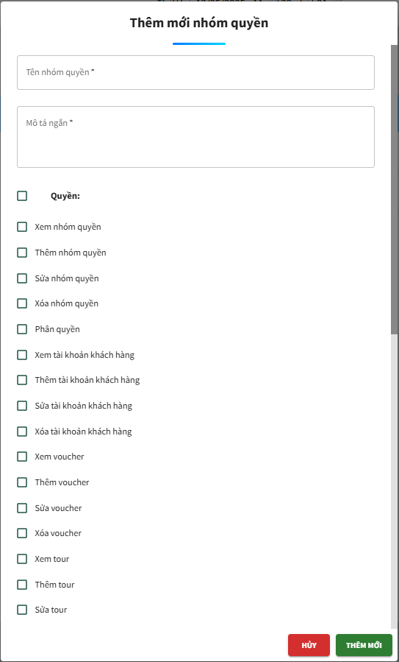
Project Name | XÂY DỰNG WEBSITE GOTRAVEL – NỀN TẢNG ĐẶT VÉ DU LỊCH TRỰC TUYẾN, TÍCH HỢP AI GỢI Ý ĐIỂM ĐẾN THEO MÙA VÀ THANH TOÁN VNPAY
Module Code | Quản lý nhóm quyền
 | Hoàn thành | Lỗi | Chưa kiểm tra | Bị chặn | Tổng lần kiểm tra
Round 1 | 15 | 0 | 0 | 0 | 15
Round 2 | 9 | 0 | 0 | 0 | 9
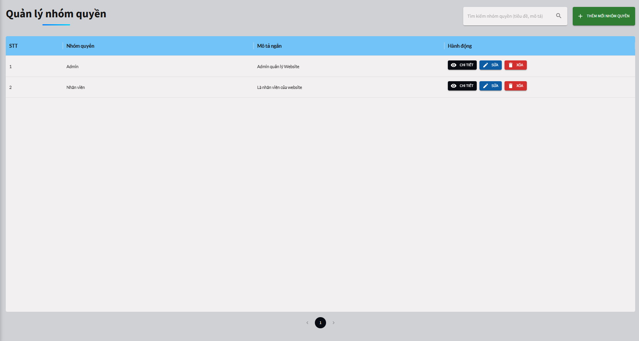

Test Case ID | Mô tả | Quy trình | Điều kiện tiên quyết | Kết quả mong đợi | Kết quả thực tế | Kết quả |  |  |  |  |  | Chú thích
 |  |  |  |  |  | Vòng 1 |  |  | Vòng 2
 |  |  |  |  |  | Trạng thái | Ngày kiểm tra | Người kiểm tra | Trạng thái | Ngày kiểm tra | Người kiểm tra
GUI_SHOW Quản lý nhóm quyền
GUI - QLNQ01 | [Tìm kiếm ] Textbox |  | Đăng nhập thành công vào hệ thống | -Label : black -Status : enable | -Label : black -Status : enable | Passed | 03/05/2025 | Thanh
GUI - QLNQ02 | [Thêm mới nhóm quyền] Button |  | Đăng nhập thành công vào hệ thống | - Text: Black - Status: Enable | - Text: Black - Status: Enable | Passed | 03/05/2025 | Thanh
GUI - QLNQ03 | [Chi tiết ] Icon button |  | Đăng nhập thành công vào hệ thống | - Text: White - Status: Enable | - Text: White - Status: Enable | Passed | 03/05/2025 | Thanh
GUI - QLNQ04 | [Sửa] Button |  | Đăng nhập thành công vào hệ thống | - Text: Black - Status: Enable | - Text: Black - Status: Enable | Passed | 03/05/2025 | Thanh
GUI - QLNQ05 | [Xóa] Button |  | Đăng nhập thành công vào hệ thống | - Text: Black - Status: Enable | - Text: Black - Status: Enable | Passed | 03/05/2025 | Thanh
GUI - QLNQ06 | [Tên nhóm quyền] Textbox |  | Đăng nhập thành công vào hệ thống | - Text: Black - Status: Enable | - Text: Black - Status: Enable | Passed | 03/05/2025 | Thanh
GUI - QLNQ07 | [Mô tả ngắn] Textbox |  | Đăng nhập thành công vào hệ thống | - Text: Black - Status: Enable | - Text: Black - Status: Enable | Passed | 03/05/2025 | Thanh
GUI - QLNQ08 | [Thêm mới] Button |  | Đăng nhập thành công vào hệ thống | - Text: Black - Status: Enable | - Text: Black - Status: Enable | Passed | 03/05/2025 | Thanh
GUI - QLNQ09 | [ Hủy ] Button |  | Đăng nhập thành công vào hệ thống | - Text: Black - Status: Enable | - Text: Black - Status: Enable | Passed | 03/05/2025 | Thanh
FUNCTION_SHOW Quản lý nhóm quyền
FUNC-QLNQ01 | Đăng nhập vào trang admin chuyển qua quản lý nhóm quyền | 1. Truy cập vào trang web 2. Chuyển qua trang đăng nhập admin 3. Đăng nhập vào admin và chuyển qua trang quản lý nhóm quyền | Đăng nhập thành công vào hệ thống | Hiển thị trang quản lý nhóm quyền | Hiển thị trang quản lý nhóm quyền | Passed | 03/05/2025 | Thanh | Passed | 09/05/2025 | Thanh
FUNC-QLNQ02 | Kiểm tra xem có tìm kiếm được không | 1. Truy cập vào trang web 2. Chuyển qua trang đăng nhập admin 3. Đăng nhập vào admin và chuyển qua trang quản lý nhóm quyền 4.Nhập vào tìm kiếm nhóm quyền | Đăng nhập thành công vào hệ thống | Hiển thị ra danh sách các nhóm quyền đã tìm | Hiển thị ra danh sách các nhóm quyền đã tìm | Passed | 03/05/2025 | Thanh | Passed | 09/05/2025 | Thanh
FUNC-QLNQ03 | Kiểm tra xem có thêm được nhóm quyền không | 1. Truy cập vào trang web 2. Chuyển qua trang đăng nhập admin 3. Đăng nhập vào admin và chuyển qua trang quản lý nhóm quyền 4.Nhấn thêm nhóm quyền 5.Nhập tên nhóm quyền ,mô tả và chọn các nhóm quyền được cấp | Đăng nhập thành công vào hệ thống | Hiển thị thêm nhóm quyền thành công | Hiển thị thêm nhóm quyền thành công | Passed | 03/05/2025 | Thanh | Passed | 09/05/2025 | Thanh
FUNC-QLNQ04 | Kiểm tra xem có xem chi tiết được không | 1. Truy cập vào trang web 2. Chuyển qua trang đăng nhập admin 3. Đăng nhập vào admin và chuyển qua trang quản lý nhóm quyền 4.Nhấn thêm nhóm quyền 5.Nhấn vào chi tiết | Đăng nhập thành công vào hệ thống | Hiển thị ra danh sách các nhóm quyền đã phân | Hiển thị ra danh sách các nhóm quyền đã phân | Passed | 03/05/2025 | Thanh | Passed | 09/05/2025 | Thanh
FUNC-QLNQ05 | Kiểm tra xem có sửa nhóm quyền được không | 1. Truy cập vào trang web 2. Chuyển qua trang đăng nhập admin 3. Đăng nhập vào admin và chuyển qua trang quản lý nhóm quyền 4.Nhấn "Sửa" 5.Nhập thông tin cần thay đổi 6. Nhấn " cập nhật " | Đăng nhập thành công vào hệ thống | Hiển thị cập nhật nhóm quyền thành công | Hiển thị cập nhật nhóm quyền thành công | Passed | 03/05/2025 | Thanh | Passed | 09/05/2025 | Thanh
FUNC-QLNQ06 | Kiểm tra xem có xóa nhóm quyền được không | 1. Truy cập vào trang web 2. Chuyển qua trang đăng nhập admin 3. Đăng nhập vào admin và chuyển qua trang quản lý nhóm quyền 4.Nhấn thêm nhóm quyền 5.Nhấn "Xóa" 6. Nhấn nút "xóa " khi thông báo hiện lên | Đăng nhập thành công vào hệ thống | Hiển thị xóa nhóm quyền thành công | Hiển thị xóa nhóm quyền thành công | Passed | 03/05/2025 | Thanh | Passed | 09/05/2025 | Thanh

Quản lý hotel
Project Name | XÂY DỰNG WEBSITE GOTRAVEL – NỀN TẢNG ĐẶT VÉ DU LỊCH TRỰC TUYẾN, TÍCH HỢP AI GỢI Ý ĐIỂM ĐẾN THEO MÙA VÀ THANH TOÁN VNPAY
Module Code | Quản lý hotel
 | Hoàn thành | Lỗi | Chưa kiểm tra | Bị chặn | Tổng trường hợp kiểm
Round 1 | 47 |  |  |  | 47
Round 2 | 22 |  |  |  | 22
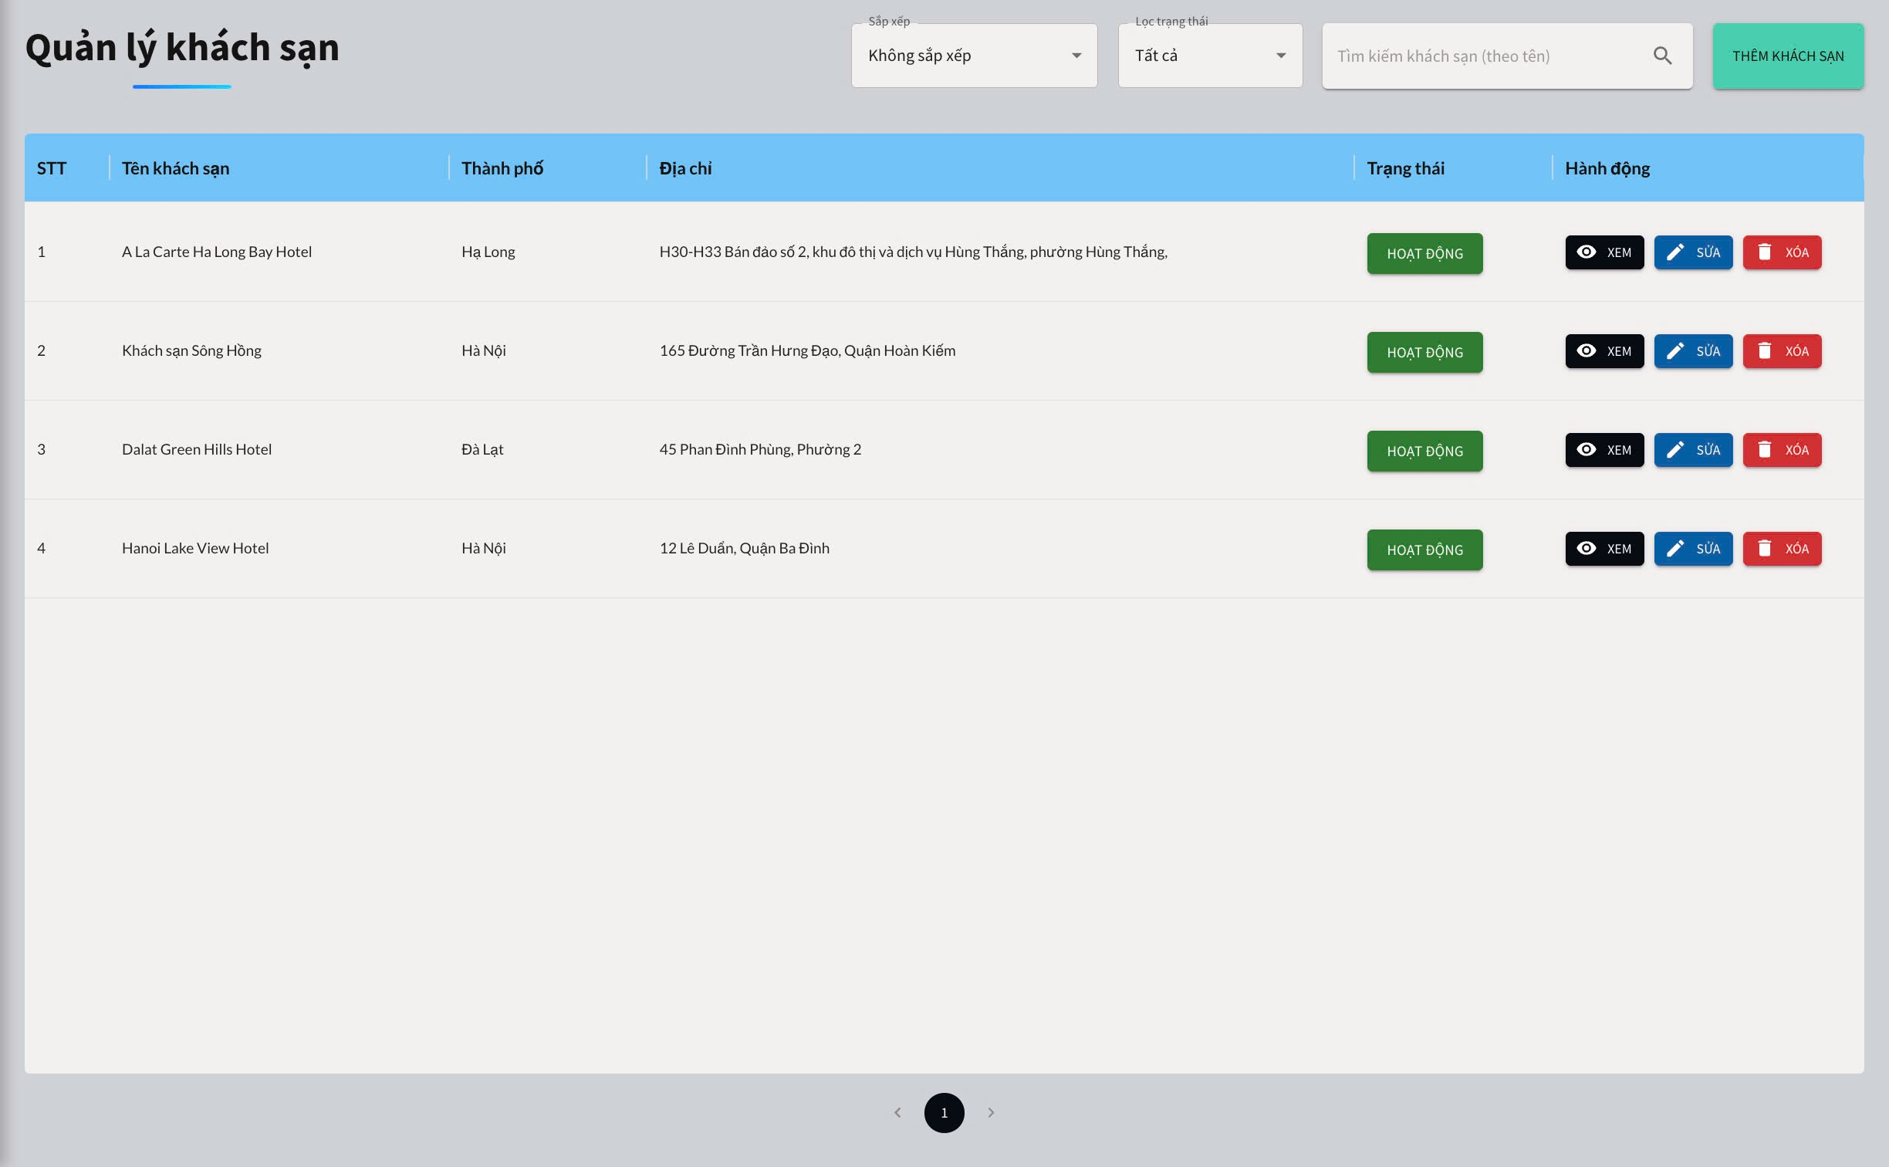
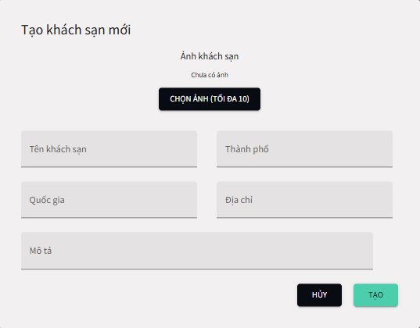
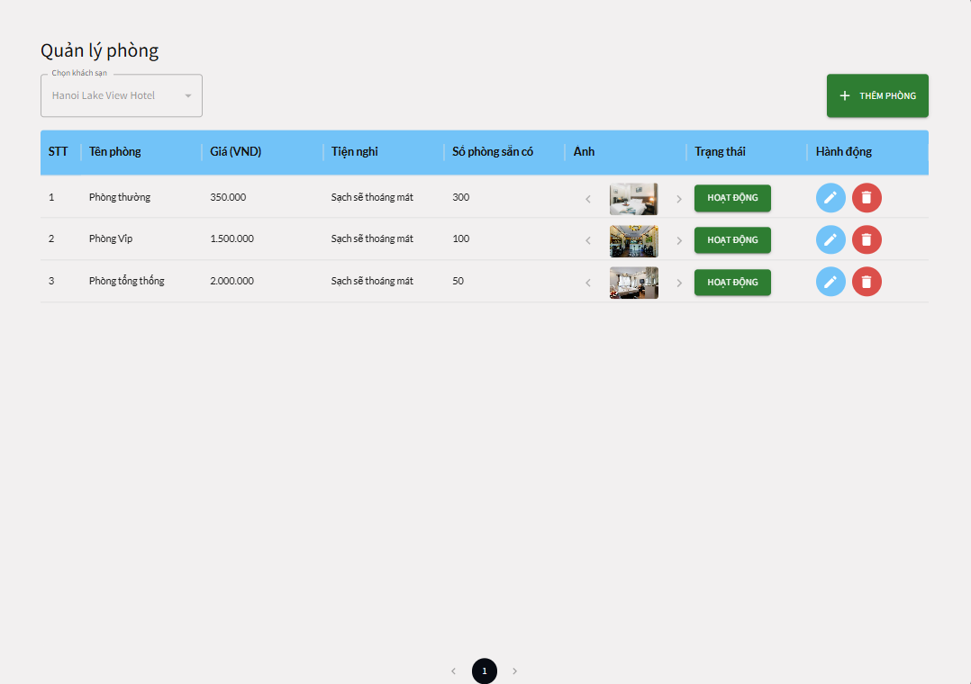

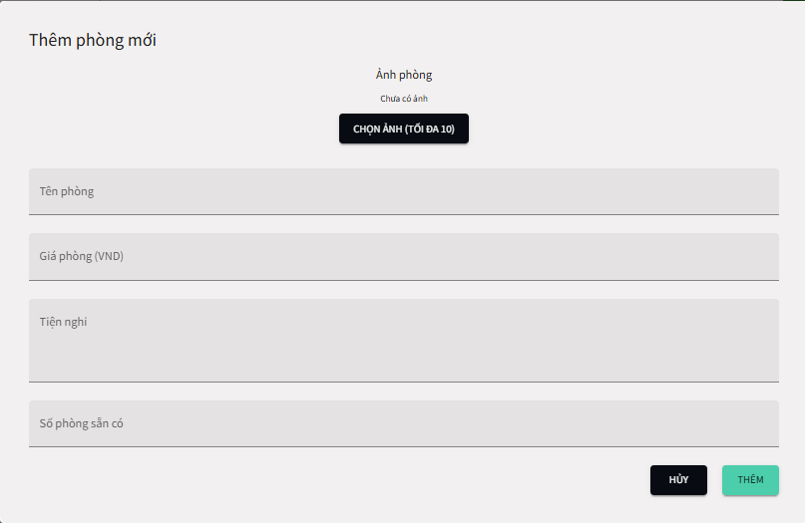
Test Case ID | Mô tả | Quy trình | Điều kiện tiên quyết | Kết quả mong đợi | Kết quả thực tế | Kết quả |  |  |  |  |  | Chú thich
 |  |  |  |  |  | Vòng 1 |  |  | Vòng 2
 |  |  |  |  |  | Trạng thái | Ngày kiểm tra | Người kiểm tra | Trạng thái | Ngày kiểm tra | Người kiểm tra
GUI_SHOW Quản lý hotel
GUI-QLHT01 | [Sắp xếp ] Dropdown |  | Đăng nhập thành công vào hệ thống | -Label : black -Status : enable | -Label : black -Status : enable | Passed | 03/05/2025 | Thanh
GUI-QLHT02 | [Lọc trạng thái] Dropdown |  | Đăng nhập thành công vào hệ thống | -Label : black -Status : enable | -Label : black -Status : enable | Passed | 03/05/2025 | Thanh
GUI-QLHT03 | [Tìm kiếm ] Textbox |  | Đăng nhập thành công vào hệ thống | -Label : black -Status : enable | -Label : black -Status : enable | Passed | 03/05/2025 | Thanh
GUI-QLHT04 | [Thêm khách sạn ] Button |  | Đăng nhập thành công vào hệ thống | -Label : black -Status : enable | -Label : black -Status : enable | Passed | 03/05/2025 | Thanh
GUI-QLHT05 | [Hoạt đông] Button |  | Đăng nhập thành công vào hệ thống | -Label : black -Status : enable | -Label : black -Status : enable | Passed | 03/05/2025 | Thanh
GUI-QLHT06 | [Xem khách sạn] Button |  | Đăng nhập thành công vào hệ thống | -Label : white -Status : enable | -Label : white -Status : enable | Passed | 03/05/2025 | Thanh
GUI-QLHT07 | [Sửa khách sạn] Button |  | Đăng nhập thành công vào hệ thống | -Label : white -Status : enable | -Label : white -Status : enable | Passed | 03/05/2025 | Thanh
GUI-QLHT08 | [Xóa khách sạn] Button |  | Đăng nhập thành công vào hệ thống | -Label : white -Status : enable | -Label : white -Status : enable | Passed | 03/05/2025 | Thanh
GUI-QLHT09 | [Chọn ảnh khách sạn] Button |  | Đăng nhập thành công vào hệ thống | -Label : white -Status : enable | -Label : white -Status : enable | Passed | 03/05/2025 | Thanh
GUI-QLHT10 | [Tên khách sạn ] Textbox |  | Đăng nhập thành công vào hệ thống | -Label : black -Status : enable | -Label : black -Status : enable | Passed | 03/05/2025 | Thanh
GUI-QLHT11 | [Thành phố ] Textbox |  | Đăng nhập thành công vào hệ thống | -Label : black -Status : enable | -Label : black -Status : enable | Passed | 03/05/2025 | Thanh
GUI-QLHT12 | [Quốc gia] Textbox |  | Đăng nhập thành công vào hệ thống | -Label : black -Status : enable | -Label : black -Status : enable | Passed | 03/05/2025 | Thanh
GUI-QLHT13 | [Mô tả ] Textbox |  | Đăng nhập thành công vào hệ thống | -Label : black -Status : enable | -Label : black -Status : enable | Passed | 03/05/2025 | Thanh
GUI-QLHT14 | [Hủy] Button |  | Đăng nhập thành công vào hệ thống | -Label : white -Status : enable | -Label : white -Status : enable | Passed | 03/05/2025 | Thanh
GUI-QLHT15 | [Tạo ] Button |  | Đăng nhập thành công vào hệ thống | -Label : black -Status : enable | -Label : black -Status : enable | Passed | 03/05/2025 | Thanh
GUI-QLHT16 | [Thêm phòng] Button |  | Đăng nhập thành công vào hệ thống | -Label : white -Status : enable | -Label : white -Status : enable | Passed | 03/05/2025 | Thanh
GUI-QLHT17 | [Hoạt đông] Button |  | Đăng nhập thành công vào hệ thống | -Label : black -Status : enable | -Label : black -Status : enable | Passed | 03/05/2025 | Thanh
GUI-QLHT17 | [Sửa thêm phòng] Button |  | Đăng nhập thành công vào hệ thống | -Label : black -Status : enable | -Label : black -Status : enable | Passed | 03/05/2025 | Thanh
GUI-QLHT18 | [Xóa thêm phòng] Button |  | Đăng nhập thành công vào hệ thống | -Label : black -Status : enable | -Label : black -Status : enable | Passed | 03/05/2025 | Thanh
GUI-QLHT19 | [Chọn ảnh thêm phòng] Button |  | Đăng nhập thành công vào hệ thống | -Label : white -Status : enable | -Label : white -Status : enable | Passed | 03/05/2025 | Thanh
GUI-QLHT20 | [Tên phòng] Textbox |  | Đăng nhập thành công vào hệ thống | -Label : black -Status : enable | -Label : black -Status : enable | Passed | 03/05/2025 | Thanh
GUI-QLHT21 | [Giá phòng] Textbox |  | Đăng nhập thành công vào hệ thống | -Label : black -Status : enable | -Label : black -Status : enable | Passed | 03/05/2025 | Thanh
GUI-QLHT22 | [Tiện nghi] Textbox |  | Đăng nhập thành công vào hệ thống | -Label : black -Status : enable | -Label : black -Status : enable | Passed | 03/05/2025 | Thanh
GUI-QLHT23 | [Số phòng sẵn có] Textbox |  | Đăng nhập thành công vào hệ thống | -Label : black -Status : enable | -Label : black -Status : enable | Passed | 03/05/2025 | Thanh
GUI-QLHT24 | [Hủy thêm phòng ]Button |  | Đăng nhập thành công vào hệ thống | -Label : white -Status : enable | -Label : white -Status : enable | Passed | 03/05/2025 | Thanh
GUI-QLHT25 | [Thêm phòng ] Button |  | Đăng nhập thành công vào hệ thống | -Label : black -Status : enable | -Label : black -Status : enable | Passed | 03/05/2025 | Thanh
FUNCTION_SHOW Quản lý hotel
FUNC-QLHT01 | Đăng nhập vào trang admin chuyển qua quản lý khách sạn | 1. Truy cập vào trang web 2. Chuyển qua trang đăng nhập admin 3. Đăng nhập vào admin và chuyển qua trang quản lý khách sạn | Đăng nhập thành công vào hệ thống | Hiển thị trang quản lý khách sạn | Hiển thị trang quản lý khách sạn | Passed | 03/05/2025 | Thanh | Passed | 09/05/2025 | Thanh
FUNC-QLHT02 | Kiểm tra xem có sắp xếp được không | 1. Khởi động trang web. 2. Chuyển qua trang đăng nhập admin 3. Đăng nhập vào admin và chuyển qua trang quản lý khách sạn 4. Nhấn vào sắp xếp | Đăng nhập thành công vào hệ thống | Hiển thị ra danh sách đã sắp xếp | Hiển thị ra danh sách đã sắp xếp | Passed | 03/05/2025 | Thanh | Passed | 09/05/2025 | Thanh
FUNC-QLHT03 | Kiểm tra xem có lọc trạng thái được không | 1. Khởi động trang web. 2. Chuyển qua trang đăng nhập admin 3. Đăng nhập vào admin và chuyển qua trang quản lý khách sạn 4. Nhấn vào lọc trạng thái | Đăng nhập thành công vào hệ thống | Hiển thị ra các khách sạn đã lọc các trạng thái | Hiển thị ra các khách sạn đã lọc các trạng thái | Passed | 03/05/2025 | Thanh | Passed | 09/05/2025 | Thanh
FUNC-QLHT04 | Kiểm tra xem có tìm kiếm được không | 1. Khởi động trang web. 2. Chuyển qua trang đăng nhập admin 3. Đăng nhập vào admin và chuyển qua trang quản lý khách sạn 4. Nhập vào tìm kiếm | Đăng nhập thành công vào hệ thống | Hiển thị khách sạn tìm kiếm | Hiển thị khách sạn tìm kiếm | Passed | 03/05/2025 | Thanh | Passed | 09/05/2025 | Thanh
FUNC-QLHT05 | Kiểm tra xem có thêm khách sạn được không | 1. Khởi động trang web. 2. Chuyển qua trang đăng nhập admin 3. Đăng nhập vào admin và chuyển qua trang quản lý khách sạn 4. Nhấn vào thêm khách sạn 5. Nhập " tên khách sạn" , "thành phố" ,"quốc gia" , "địa chỉ" , "mô tả" 6.Nhấn tạo | Đăng nhập thành công vào hệ thống | Hệ thống thông báo tạo khách sạn thành công | Hệ thống thông báo tạo khách sạn thành công | Passed | 03/05/2025 | Thanh | Passed | 09/05/2025 | Thanh
FUNC-QLHT06 | Kiểm tra xem thêm khách sạn nhưng không nhập "tên khách sạn" có được không | 1. Khởi động trang web. 2. Chuyển qua trang đăng nhập admin 3. Đăng nhập vào admin và chuyển qua trang quản lý khách sạn 4. Nhấn vào thêm khách sạn 5. Nhập " " , "thành phố" ,"quốc gia" , "địa chỉ" , "mô tả" 6.Nhấn tạo | Đăng nhập thành công vào hệ thống | Hệ thống hiển thị vui lòng nhập tên khách sạn | Hệ thống hiển thị vui lòng nhập tên khách sạn | Passed | 03/05/2025 | Thanh | Passed | 09/05/2025 | Thanh
FUNC-QLHT07 | Kiểm tra xem thêm khách sạn nhưng không nhập "thành phố" có được không | 1. Khởi động trang web. 2. Chuyển qua trang đăng nhập admin 3. Đăng nhập vào admin và chuyển qua trang quản lý khách sạn 4. Nhấn vào thêm khách sạn 5. Nhập " tên khách sạn" , "" ,"quốc gia" , "địa chỉ" , "mô tả" 6.Nhấn tạo | Đăng nhập thành công vào hệ thống | Hệ thống hiển thị vui lòng nhập thành phố | Hệ thống hiển thị vui lòng nhập thành phố | Passed | 03/05/2025 | Thanh | Passed | 09/05/2025 | Thanh
FUNC-QLHT08 | Kiểm tra xem thêm khách sạn nhưng không nhập "quốc gia" có được không | 1. Khởi động trang web. 2. Chuyển qua trang đăng nhập admin 3. Đăng nhập vào admin và chuyển qua trang quản lý khách sạn 4. Nhấn vào thêm khách sạn 5. Nhập " tên khách sạn" , "thành phố" ,"" , "địa chỉ" , "mô tả" 6.Nhấn tạo | Đăng nhập thành công vào hệ thống | Hệ thống hiển thị vui lòng nhập quốc gia | Hệ thống hiển thị vui lòng nhập quốc gia | Passed | 03/05/2025 | Thanh | Passed | 09/05/2025 | Thanh
FUNC-QLHT09 | Kiểm tra xem thêm khách sạn nhưng không nhập "địa chỉ" có được không | 1. Khởi động trang web. 2. Chuyển qua trang đăng nhập admin 3. Đăng nhập vào admin và chuyển qua trang quản lý khách sạn 4. Nhấn vào thêm khách sạn 5. Nhập " tên khách sạn" , "thành phố" ,"quốc gia" , "" , "mô tả" 6.Nhấn tạo | Đăng nhập thành công vào hệ thống | Hệ thống hiển thị vui lòng nhập địa chỉ | Hệ thống hiển thị vui lòng nhập địa chỉ | Passed | 03/05/2025 | Thanh | Passed | 09/05/2025 | Thanh
FUNC-QLHT10 | Kiểm tra xem thêm khách sạn nhưng không nhập "mô tả" có được không | 1. Khởi động trang web. 2. Chuyển qua trang đăng nhập admin 3. Đăng nhập vào admin và chuyển qua trang quản lý khách sạn 4. Nhấn vào thêm khách sạn 5. Nhập " tên khách sạn" , "thành phố" ,"quốc gia" , "địa chỉ" , "" 6.Nhấn tạo | Đăng nhập thành công vào hệ thống | Hệ thống hiển thị vui lòng nhập mô tả | Hệ thống hiển thị vui lòng nhập mô tả | Passed | 03/05/2025 | Thanh | Passed | 09/05/2025 | Thanh
FUNC-QLHT11 | Kiểm tra xem có chỉnh trạng thái của khách sạn được không | 1. Khởi động trang web. 2. Chuyển qua trang đăng nhập admin 3. Đăng nhập vào admin và chuyển qua trang quản lý khách sạn 4. Nhấn vào "hoạt động" | Đăng nhập thành công vào hệ thống | Hiện thị thay đổi trạng thái thành công | Hiện thị thay đổi trạng thái thành công | Passed | 03/05/2025 | Thanh | Passed | 09/05/2025 | Thanh
FUNC-QLHT12 | Kiểm tra xem có sửa thông tin của khách sạn được không | 1. Khởi động trang web. 2. Chuyển qua trang đăng nhập admin 3. Đăng nhập vào admin và chuyển qua trang quản lý khách sạn 4. Nhấn vào "sửa" 5. Nhập thông tin cần sửa | Đăng nhập thành công vào hệ thống | Hệ thống thông báo cập nhật khách sạn thành công | Hệ thống thông báo cập nhật khách sạn thành công | Passed | 03/05/2025 | Thanh | Passed | 09/05/2025 | Thanh
FUNC-QLHT13 | Kiểm tra xem có xóa khách sạn được không | 1. Khởi động trang web. 2. Chuyển qua trang đăng nhập admin 3. Đăng nhập vào admin và chuyển qua trang quản lý khách sạn 4. Nhấn vào "Xóa" 5.Nhấn vào "OK" | Đăng nhập thành công vào hệ thống | Hệ thống thông báo xóa khách sạn thành công | Hệ thống thông báo xóa khách sạn thành công | Passed | 03/05/2025 | Thanh | Passed | 09/05/2025 | Thanh
FUNC-QLHT14 | Kiểm tra xem thông tin khách sạn được không | 1. Khởi động trang web. 2. Chuyển qua trang đăng nhập admin 3. Đăng nhập vào admin và chuyển qua trang quản lý khách sạn 4. Nhấn vào "Xem" | Đăng nhập thành công vào hệ thống | Hệ thống hiển thị thông tin của khách sạn thành công | Hệ thống hiển thị thông tin của khách sạn thành công | Passed | 03/05/2025 | Thanh | Passed | 09/05/2025 | Thanh
FUNC-QLHT15 | Kiểm tra xem có thêm phòng được không | 1. Khởi động trang web. 2. Chuyển qua trang đăng nhập admin 3. Đăng nhập vào admin và chuyển qua trang quản lý khách sạn 4. Nhấn vào "Xem" 5.Nhấn " Thêm phòng " 6.Nhập "tên phòng " , "giá phòng " , "tiện nghi " , " số phòng sẵn có " 7.Nhấn "Thêm" | Đăng nhập thành công vào hệ thống | Hệ thống thông báo thêm phòng thành công | Hệ thống hiển thị thêm phòng thành công | Passed | 03/05/2025 | Thanh | Passed | 09/05/2025 | Thanh
FUNC-QLHT16 | Kiểm tra xem thêm phòng nhưng không nhập "tên phòng" có được không | 1. Khởi động trang web. 2. Chuyển qua trang đăng nhập admin 3. Đăng nhập vào admin và chuyển qua trang quản lý khách sạn 4. Nhấn vào "Xem" 5.Nhấn " Thêm phòng " 6.Nhập " " , "giá phòng " , "tiện nghi " , " số phòng sẵn có " 7.Nhấn "Thêm" | Đăng nhập thành công vào hệ thống | Hệ thống hiển thị vui lòng nhập tên phòng | Hệ thống hiển thị vui lòng nhập tên phòng | Passed | 03/05/2025 | Thanh | Passed | 09/05/2025 | Thanh
FUNC-QLHT17 | Kiểm tra xem thêm phòng nhưng không nhập "giá phòng " có được không | 1. Khởi động trang web. 2. Chuyển qua trang đăng nhập admin 3. Đăng nhập vào admin và chuyển qua trang quản lý khách sạn 4. Nhấn vào "Xem" 5.Nhấn " Thêm phòng " 6.Nhập "tên phòng " , " " , "tiện nghi " , " số phòng sẵn có" 7.Nhấn "Thêm" | Đăng nhập thành công vào hệ thống | Hệ thống hiển thị vui lòng nhập giá phòng | Hệ thống hiển thị vui lòng nhập giá phòng | Passed | 03/05/2025 | Thanh | Passed | 09/05/2025 | Thanh
FUNC-QLHT18 | Kiểm tra xem thêm phòng nhưng không nhập "tiện nghi" có được không | 1. Khởi động trang web. 2. Chuyển qua trang đăng nhập admin 3. Đăng nhập vào admin và chuyển qua trang quản lý khách sạn 4. Nhấn vào "Xem" 5.Nhấn " Thêm phòng " 6.Nhập "tên phòng " , "giá phòng " , " " , " số phòng " 7.Nhấn "Thêm" | Đăng nhập thành công vào hệ thống | Hệ thống hiển thị vui lòng nhập tiện nghi | Hệ thống hiển thị vui lòng nhập tiện nghi | Passed | 03/05/2025 | Thanh | Passed | 09/05/2025 | Thanh
FUNC-QLHT19 | Kiểm tra xem thêm phòng nhưng không nhập " số phòng sẵn có" có được không | 1. Khởi động trang web. 2. Chuyển qua trang đăng nhập admin 3. Đăng nhập vào admin và chuyển qua trang quản lý khách sạn 4. Nhấn vào "Xem" 5.Nhấn " Thêm phòng " 6.Nhập "tên phòng " , "giá phòng " , "tiện nghi " , " " 7.Nhấn "Thêm" | Đăng nhập thành công vào hệ thống | Hệ thống hiển thị vui lòng nhập số phòng sẵn có | Hệ thống hiển thị vui lòng nhập số phòng sẵn có | Passed | 03/05/2025 | Thanh | Passed | 09/05/2025 | Thanh
FUNC-QLHT20 | Kiểm tra xem có chỉnh trạng thái của phòng được không | 1. Khởi động trang web. 2. Chuyển qua trang đăng nhập admin 3. Đăng nhập vào admin và chuyển qua trang quản lý khách sạn 4. Nhấn vào "Xem" 5.Nhấn vào trạng thái của phòng | Đăng nhập thành công vào hệ thống | Hiện thị thay đổi trạng thái thành công | Hiện thị thay đổi trạng thái thành công | Passed | 03/05/2025 | Thanh | Passed | 09/05/2025 | Thanh
FUNC-QLHT21 | Kiểm tra xem có sửa thông tin của phòng được không | 1. Khởi động trang web. 2. Chuyển qua trang đăng nhập admin 3. Đăng nhập vào admin và chuyển qua trang quản lý khách sạn 4. Nhấn vào "Sửa" 5.Nhập thông tin cần sửa | Đăng nhập thành công vào hệ thống | Hệ thống thông báo cập nhật thành công | Hệ thống thông báo cập nhật thành công | Passed | 03/05/2025 | Thanh | Passed | 09/05/2025 | Thanh
FUNC-QLHT22 | Kiểm tra xem có xóa phòng được không | 1. Khởi động trang web. 2. Chuyển qua trang đăng nhập admin 3. Đăng nhập vào admin và chuyển qua trang quản lý khách sạn 4. Nhấn vào "Xóa" 5.Nhấn "OK" để xóa phòng | Đăng nhập thành công vào hệ thống | Hệ thống thông báo xóa phòng thành công | Hệ thống thông báo xóa phòng thành công | Passed | 03/05/2025 | Thanh | Passed | 09/05/2025 | Thanh

Quản lý hóa đơn
Project Name | XÂY DỰNG WEBSITE GOTRAVEL – NỀN TẢNG ĐẶT VÉ DU LỊCH TRỰC TUYẾN, TÍCH HỢP AI GỢI Ý ĐIỂM ĐẾN THEO MÙA VÀ THANH TOÁN VNPAY
Module Code | Quản lý hóa đơn
 | Hoàn thành | Lỗi | Chưa kiểm tra | Bị chặn | Tổng trường hợp kiểm
Round 1 | 14 |  |  |  | 14
Round 2 | 7 |  |  |  | 7
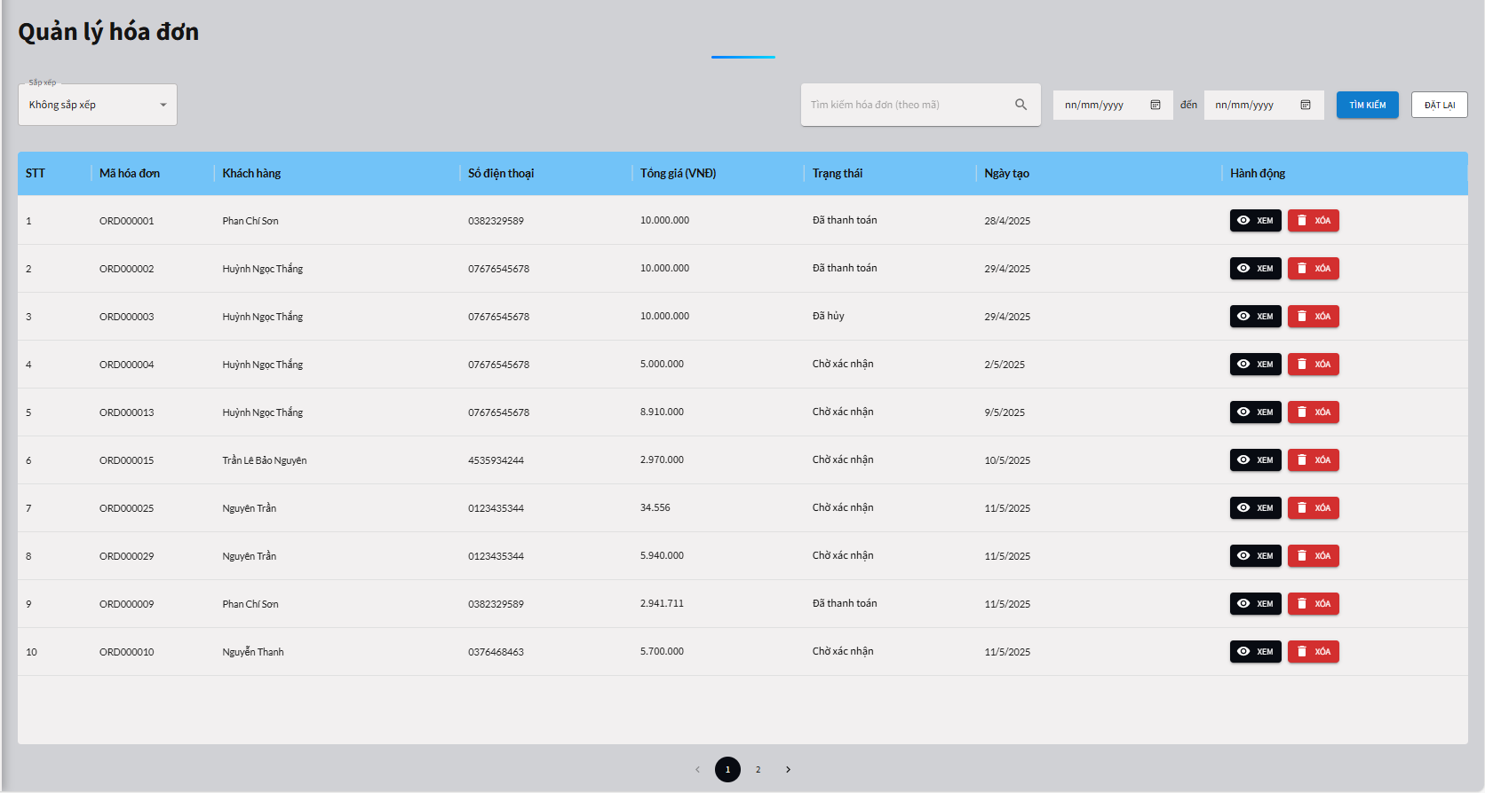

Test Case ID | Mô tả | Quy trình | Điều kiện tiên quyết | Kết quả mong đợi | Kết quả thực tế | Kết quả |  |  |  |  |  | Chú thich
 |  |  |  |  |  | Vòng 1 |  |  | Vòng 2
 |  |  |  |  |  | Trạng thái | Ngày kiểm tra | Người kiểm tra | Trạng thái | Ngày kiểm tra | Người kiểm tra
GUI_SHOW Quản lý hóa đơn
GUI-HD01 | [Sắp xếp ] Dropdown |  | Đăng nhập thành công vào hệ thống | -Label : black -Status : enable | -Label : black -Status : enable | Passed | 03/05/2025 | Thanh
GUI-HD02 | [Tìm kiếm hóa đơn] Textbox |  | Đăng nhập thành công vào hệ thống | -Label : black -Status : enable | -Label : black -Status : enable | Passed | 03/05/2025 | Thanh
GUI-HD03 | [Tìm kiếm trong khoảng thởi gian muốn tìm ]Datepicker |  | Đăng nhập thành công vào hệ thống | -Label : black -Status : enable | -Label : black -Status : enable | Passed | 03/05/2025 | Thanh
GUI-HD04 | [Tìm kiếm] Button |  | Đăng nhập thành công vào hệ thống | -Label : White -Status : enable | -Label : White -Status : enable | Passed | 03/05/2025 | Thanh
GUI-HD05 | [Đặt lại ] Button |  | Đăng nhập thành công vào hệ thống | -Label : black -Status : enable | -Label : black -Status : enable | Passed | 03/05/2025 | Thanh
GUI-HD06 | [Xem] Button |  | Đăng nhập thành công vào hệ thống | -Label : White -Status : enable | -Label : White -Status : enable | Passed | 03/05/2025 | Thanh
GUI-HD07 | [Xóa] Button |  | Đăng nhập thành công vào hệ thống | -Label : White -Status : enable | -Label : White -Status : enable | Passed | 03/05/2025 | Thanh
FUNCTION_SHOW Quản lý hóa đơn
FUNC-HD01 | Đăng nhập vào trang admin chuyển qua quản lý khách sạn | 1. Truy cập vào trang web 2. Chuyển qua trang đăng nhập admin 3. Đăng nhập vào admin và chuyển qua trang quản lý hóa đơn | Đăng nhập thành công vào hệ thống | Hiển thị trang quản lý hóa đơn | Hiển thị trang quản lý hóa đơn | Passed | 03/05/2025 | Thanh | Passed | 09/05/2025 | Thanh
FUNC-HD02 | Kiểm tra xem có sắp xếp được không | 1. Khởi động trang web. 2. Chuyển qua trang đăng nhập admin 3. Đăng nhập vào admin và chuyển qua trang quản lý hóa 4. Nhấn vào sắp xếp | Đăng nhập thành công vào hệ thống | Hiển thị ra danh sách đã sắp xếp | Hiển thị ra danh sách đã sắp xếp | Passed | 03/05/2025 | Thanh | Passed | 09/05/2025 | Thanh
FUNC-HD03 | Kiểm tra xem có tìm kiếm được không | 1. Khởi động trang web. 2. Chuyển qua trang đăng nhập admin 3. Đăng nhập vào admin và chuyển qua trang quản lý hóa đơn 4. Nhập vào tìm kiếm | Đăng nhập thành công vào hệ thống | Hiển thị hóa đơn đã nhập tìm kiếm | Hiển thị hóa đơn đã nhập tìm kiếm | Passed | 03/05/2025 | Thanh | Passed | 09/05/2025 | Thanh
FUNC-HD04 | Kiểm tra xem có tìm kiếm hóa đơn theo ngày được không | 1. Khởi động trang web. 2. Chuyển qua trang đăng nhập admin 3. Đăng nhập vào admin và chuyển qua trang quản lý hóa đơn 4. Chọn thời gian trong khoảng muốn tìm 5. Nhấn "tìm kiếm " | Đăng nhập thành công vào hệ thống | Hiển thị số hóa đơn trong khoảng thời gian tìm kiếm | Hiển thị số hóa đơn trong khoảng thời gian tìm kiếm | Passed | 03/05/2025 | Thanh | Passed | 09/05/2025 | Thanh
FUNC-HD05 | Kiểm tra xem có đặt lại được không | 1. Khởi động trang web. 2. Chuyển qua trang đăng nhập admin 3. Đăng nhập vào admin và chuyển qua trang quản lý hóa đơn 4. Nhấn vào " đặt lại " | Đăng nhập thành công vào hệ thống | Hệ thống thông báo hiển thì đã đặt lại tìm kiếm theo ngày | Hệ thống thông báo hiển thì đã đặt lại tìm kiếm theo ngày | Passed | 03/05/2025 | Thanh | Passed | 09/05/2025 | Thanh
FUNC-HD06 | Kiểm tra xem có xem thông tin hóa đơn được không | 1. Khởi động trang web. 2. Chuyển qua trang đăng nhập admin 3. Đăng nhập vào admin và chuyển qua trang quản lý hóa đơn 4. Nhấn vào " Xem " | Đăng nhập thành công vào hệ thống | Hiển thị thông tin hóa đơn | Hiển thị thông tin hóa đơn | Passed | 03/05/2025 | Thanh | Passed | 09/05/2025 | Thanh
FUNC-HD07 | Kiểm tra xem có xóa hóa đơn được không | 1. Khởi động trang web. 2. Chuyển qua trang đăng nhập admin 3. Đăng nhập vào admin và chuyển qua trang quản lý hóa đơn 4. Nhấn vào " Xóa " 5. Nhấn "OK" để xác nhận xóa | Đăng nhập thành công vào hệ thống | Hệ thống thông báo hiển thị xóa hóa đơn thành công | Hệ thống thông báo hiển thị xóa hóa đơn thành công | Passed | 03/05/2025 | Thanh | Passed | 09/05/2025 | Thanh

